BT Proj 1420
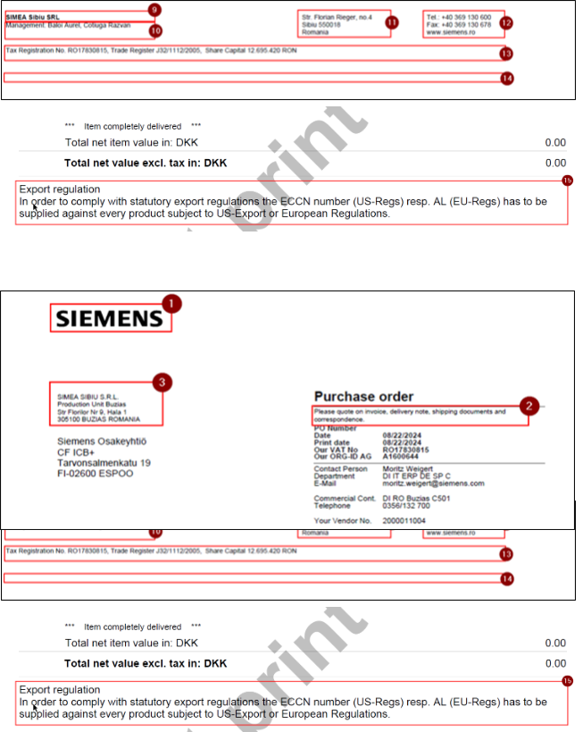
UNIT |  |  |  |  |  |  |  |  | Criteria for ADDITIONAL restriction to the CoCo e.g. plant, PGrp, IND/DIR specfic settings |  |  |  |  |  |  |  | PO Text Language |  |  | Comments
Release | Unit Name | Company Code | Country | Language | BY-Org ID | P2R Application | Variable Name | Company Code | Purchasing Org | Purchasing Group | Order Type | Plant | Reference Backend variable name | Number | Graphic | Text | Description EN (M) | Description DE (O) | Description RO (O)
R1420 | Siemens Mobility A/S | 3012 | DK | EN |  | All | /SIEC/ADB_PRN_COMPANY_LOGO |  | NA | NA | NA | NA |  | 1 | X
R1420 |  | 3012 | DK | EN |  | All | /SIEC/MM_PUR_HEADERCOMMENT |  | NA | NA | NA | NA |  | 2 |  | X | NA | NA | NA
R1420 |  | 3012 | DK | EN |  |  | /SIEC/ADB_PRN_PLANT |  | NA | NA | NA |  |  | 3 |  | X
R1420 |  | 3012 | DK | EN |  | SRE DIR | /SIEC/MM_PUR_ORDCOND |  |  |  |  |  |  | 4 |  | X
R1420 |  | 3012 | DK | EN |  | SRE DIR | /SIEC/MM_PUR_ORDCOND |  |  |  |  |  |  | 4 |  | X
R1420 |  | 3012 | DK | EN |  | DIR | /SIEC/MM_PUR_ORDCOND |  |  |  |  |  |  | 4 |  | X
R1420 |  | 3012 | DK | EN |  | IND X | /SIEC/MM_PUR_ORDCOND |  |  |  |  |  |  | 4 |  | X
R1420 |  | 3012 | DK | EN |  |  | /SIEC/MM_PUR_DELNOT |  |  |  |  |  |  | 5 |  | X
R1420 |  | 3012 | DK | EN |  |  | /SIEC/MM_PUR_ORDCONF |  |  |  |  |  |  | 6 |  | X
R1420 |  | 3012 | DK | EN |  |  | /SIEC/MM_PUR_INVOIC |  |  |  |  |  |  | 7 |  | X
R1420 |  | 3012 | DK | EN |  | All | /SIEC/ADB_PRN_TESTPRINT |  | NA | NA | NA | NA |  | 8 |  | X | NA | NA | NA
R1420 |  | 3012 | DK | EN |  |  | /SIEC/ADB_PRN_FOOTER1 |  | NA | NA | NA | NA |  | 9 |  | X
R1420 |  | 3012 | DK | EN |  |  | /SIEC/ADB_PRN_FOOTER2 |  |  |  |  |  |  | 10 |  | X
R1420 |  | 3012 | DK | EN |  |  | /SIEC/ADB_PRN_FOOTER3 |  |  |  |  |  |  | 11 |  | X
R1420 |  | 3012 | DK | EN |  |  | /SIEC/ADB_PRN_FOOTER4 |  |  |  |  |  |  | 12 |  | X
R1420 |  | 3012 | DK | EN |  |  | /SIEC/ADB_PRN_FOOTER5 |  | NA | NA | NA | NA |  | 13 |  | X
R1420 |  | 3012 | DK | EN |  |  | /SIEC/ADB_PRN_FOOTER6 |  | NA | NA | NA | NA |  | 14 |  | X
R1420 |  | 3012 | DK | EN |  |  | /SIEC/MM_PUR_EXPCONT |  |  |  |  |  |  | 15 |  | X
R1420 |  | 3012 | DK | EN |  |  | "EDI: Order Conditions and Confirmation and Invoice (Similar to print form texts 4 - 7) ZEDI_PO_TEXT_COI_<CoCo>" |  |  |  |  |  |  | 4-7 |  | X
R1420 |  | 3012 | DK | EN |  |  | EDI: Footer / Company line (Similar to print form texts 9-14) ZEDI_FOOTER_<CoCo> |  |  |  |  |  |  | 9-14 |  | X
R1420 |  | 3012 | DK | EN |  |  | EDI: DCS / Export Control (Similar to print form text 15) ZEDI_DCS_<CoCo> |  |  |  |  |  |  | 15 |  | X

BT PROD 1420
UNIT |  |  |  |  |  |  |  |  | Criteria for ADDITIONAL restriction to the CoCo e.g. plant, PGrp, IND/DIR specfic settings |  |  |  |  |  |  |  | PO Text Language |  |  | Comments
Release | Unit Name | Company Code | Country | Language | BY-Org ID | P2R Application | Variable Name | Company Code | Purchasing Org | Purchasing Group | Order Type | Plant | Reference Backend variable name | Number | Graphic | Text | Description EN (M) | Description DE (O) | Description RO (O)
R1420 | SIMEA SIBIU S.R.L. (Sibiu) | 3014 | RO | EN RO |  | All | /SIEC/ADB_PRN_COMPANY_LOGO |  | NA | NA | NA | NA |  | 1 | X
IndX - data for CoCO Sibiu with plant C503 is analog to CoCo 3014_Oradea with plant C502, different is only the delivery address: R5,S5,T5
R1420 |  | 3014 | RO | EN RO |  | All | /SIEC/MM_PUR_HEADERCOMMENT |  | NA | NA | NA | NA |  | 2 |  | X | NA | NA | NA
R1420 |  | 3014 | RO | EN RO |  |  | /SIEC/ADB_PRN_PLANT | 3014 | NA | NA | NA | C503 |  | 3 |  | X | SIMEA Sibiu SRL. Str. Florian Rieger Nr. 4 550018 SIBIU ROMANIA | SIMEA Sibiu SRL. Str. Florian Rieger Nr. 4 550018 SIBIU RUMÄNIEN | SIMEA Sibiu SRL. Str. Florian Rieger Nr. 4 550018 SIBIU ROMANIA
R1420 |  | 3014 | RO | EN RO |  | SRE DIR | /SIEC/MM_PUR_ORDCOND |  |  |  | YDNB |  |  | 4 |  | X
R1420 |  | 3014 | RO | EN RO |  | SRE DIR | /SIEC/MM_PUR_ORDCOND |  |  |  | YDFO |  |  | 4 |  | X
R1420 |  | 3014 | RO | EN RO |  | DIR | /SIEC/MM_PUR_ORDCOND |  |  |  |  |  |  | 4 |  | X
R1420 |  | 3014 | RO | EN RO |  | IND X | /SIEC/MM_PUR_ORDCOND |  |  |  |  |  |  | 4 |  | X
R1420 |  | 3014 | RO | EN RO |  |  | /SIEC/MM_PUR_DELNOT |  |  |  |  |  |  | 5 |  | X
R1420 |  | 3014 | RO | EN RO |  |  | /SIEC/MM_PUR_ORDCONF |  |  |  |  |  |  | 6 |  | X
R1420 |  | 3014 | RO | EN RO |  |  | /SIEC/MM_PUR_INVOIC | 3014 |  |  |  |  |  | 7 |  | X | by PDF to the following address: invoices3014.ro@siemens.com Important only for Romanian suppliers: Pentru furnizorii din Romania: Transmiterea facturilor se face exclusiv prin SPV (Spațiul Privat Virtual) – Efactura | per PDF an folgende E-Mailadresse: invoices3014.ro@siemens.com | Transmiterea facturilor se face exclusiv prin SPV (Spațiul Privat Virtual) – Efactura **************************************************************************** | Update Dimi 21.07.2025
R1420 |  | 3014 | RO | EN RO |  | All | /SIEC/ADB_PRN_TESTPRINT |  | NA | NA | NA | NA |  | 8 |  | X | NA | NA | NA
R1420 |  | 3014 | RO | EN RO |  |  | /SIEC/ADB_PRN_FOOTER1 |  | NA | NA | NA | NA |  | 9 |  | X
R1420 |  | 3014 | RO | EN RO |  |  | /SIEC/ADB_PRN_FOOTER2 |  |  |  |  |  |  | 10 |  | X
R1420 |  | 3014 | RO | EN RO |  |  | /SIEC/ADB_PRN_FOOTER3 |  |  |  |  |  |  | 11 |  | X
R1420 |  | 3014 | RO | EN RO |  |  | /SIEC/ADB_PRN_FOOTER4 |  |  |  |  |  |  | 12 |  | X
R1420 |  | 3014 | RO | EN RO |  |  | /SIEC/ADB_PRN_FOOTER5 |  | NA | NA | NA | NA |  | 13 |  | X
R1420 |  | 3014 | RO | EN RO |  |  | /SIEC/ADB_PRN_FOOTER6 |  | NA | NA | NA | NA |  | 14 |  | X
R1420 |  | 3014 | RO | EN RO |  |  | /SIEC/MM_PUR_EXPCONT |  |  |  |  |  |  | 15 |  | X
R1420 |  | 3014 | RO | EN RO |  |  | "EDI: Order Conditions and Confirmation and Invoice (Similar to /SIEC/MM_PUR_INVOIC) ZEDI_PO_TEXT_COI_<CoCo>" |  |  |  |  |  |  | 4-7 |  | X | by PDF to the following address: invoices3014.ro@siemens.com Important only for Romanian suppliers: Pentru furnizorii din Romania: Transmiterea facturilor se face exclusiv prin SPV (Spațiul Privat Virtual) – Efactura | per PDF an folgende E-Mailadresse: invoices3014.ro@siemens.com | Transmiterea facturilor se face exclusiv prin SPV (Spațiul Privat Virtual) – Efactura ****************************************************************************
R1420 |  | 3014 | RO | EN RO |  |  | EDI: Footer / Company line (Similar to print form texts 9-14) ZEDI_FOOTER_<CoCo> |  |  |  |  |  |  | 9-14 |  | X
R1420 |  | 3014 | RO | EN RO |  |  | EDI: DCS / Export Control (Similar to print form text 15) ZEDI_DCS_<CoCo> |  |  |  |  |  |  | 15 |  | X

PO Form_Text_Level
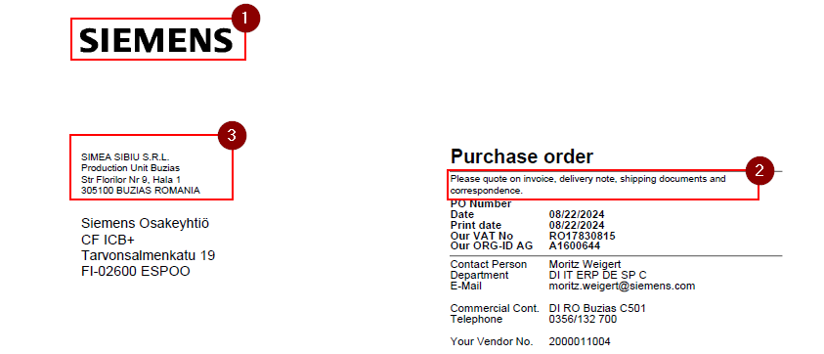
UNIT |  |  |  | Criteria for ADDITIONAL restriction to the CoCo e.g. plant, PGrp, IND/DIR specfic settings
Unit Name | DIR/IND | Company Code | Language | Purchasing Org | Purchasing Group | Order Type | Plant | Text Module name | Number | Graphic | Text
SIEMENS INDUSTRY SOFTWARE (PRIVATE) LIMITED | IND only | 3008 | EN |  |  |  |  | /SIEC/ADB_PRN_COMPANY_LOGO | 1 | X
 |  |  |  | not to be changed because same for all |  |  |  | /SIEC/MM_PUR_HEADERCOMMENT | 2 |  | X
 |  |  |  |  |  |  |  | /SIEC/ADB_PRN_PLANT | 3 |  | X
 |  |  |  |  |  |  |  | /SIEC/MM_PUR_ORDCOND | 4 |  | X
 |  |  |  |  |  |  |  | /SIEC/MM_PUR_DELNOT | 5 |  | X
 |  |  |  |  |  |  |  | /SIEC/MM_PUR_ORDCONF | 6 |  | X
 |  |  |  |  |  |  |  | /SIEC/MM_PUR_INVOIC | 7 |  | X
 |  |  |  | not to be changed because same for all |  |  |  | /SIEC/ADB_PRN_TESTPRINT | 8 |  | X
 |  |  |  |  |  |  |  | /SIEC/ADB_PRN_FOOTER1 | 9 |  | X
 |  |  |  |  |  |  |  | /SIEC/ADB_PRN_FOOTER2 | 10 |  | X
 |  |  |  |  |  |  |  | /SIEC/ADB_PRN_FOOTER3 | 11 |  | X
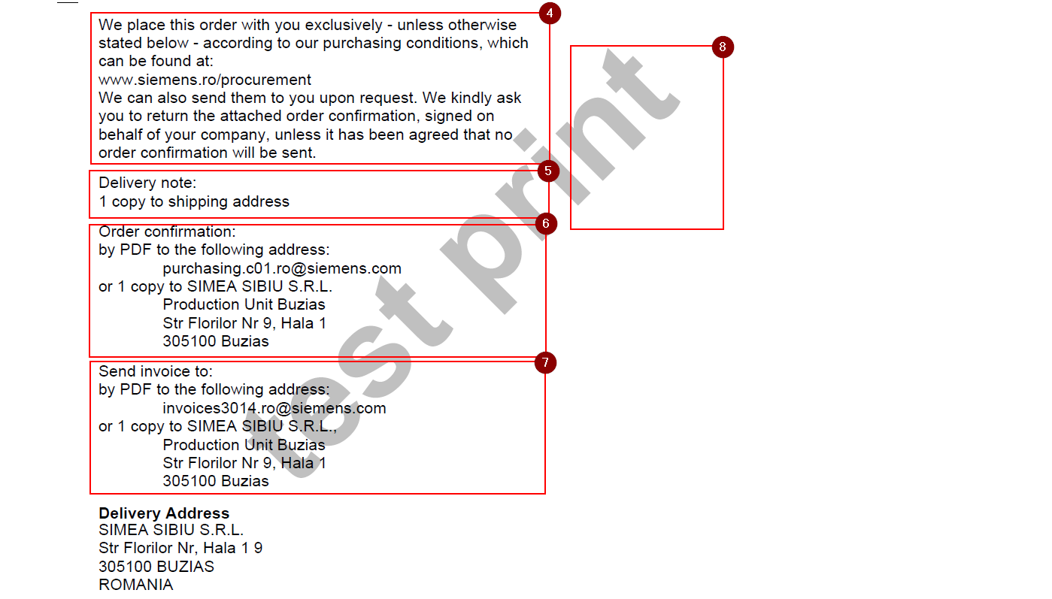
 |  |  |  |  |  |  |  | /SIEC/ADB_PRN_FOOTER4 | 12 |  | X
 |  |  |  |  |  |  |  | /SIEC/ADB_PRN_FOOTER5 | 13 |  | X
 |  |  |  |  |  |  |  | /SIEC/ADB_PRN_FOOTER6 | 14 |  | X
 |  |  |  |  |  |  |  | /SIEC/MM_PUR_EXPCONT | 15 |  | X
Siemens Industry Software SARL | IND only | 3009 | EN |  |  |  |  | /SIEC/ADB_PRN_COMPANY_LOGO | 1 | X
 |  |  |  | not to be changed because same for all |  |  |  | /SIEC/MM_PUR_HEADERCOMMENT | 2 |  | X
 |  |  |  |  |  |  |  | /SIEC/ADB_PRN_PLANT | 3 |  | X
 |  |  |  |  |  |  |  | /SIEC/MM_PUR_ORDCOND | 4 |  | X
 |  |  |  |  |  |  |  | /SIEC/MM_PUR_DELNOT | 5 |  | X
 |  |  |  |  |  |  |  | /SIEC/MM_PUR_ORDCONF | 6 |  | X
 |  |  |  |  |  |  |  | /SIEC/MM_PUR_INVOIC | 7 |  | X
 |  |  |  | not to be changed because same for all |  |  |  | /SIEC/ADB_PRN_TESTPRINT | 8 |  | X
 |  |  |  |  |  |  |  | /SIEC/ADB_PRN_FOOTER1 | 9 |  | X
 |  |  |  |  |  |  |  | /SIEC/ADB_PRN_FOOTER2 | 10 |  | X
 |  |  |  |  |  |  |  | /SIEC/ADB_PRN_FOOTER3 | 11 |  | X
 |  |  |  |  |  |  |  | /SIEC/ADB_PRN_FOOTER4 | 12 |  | X
 |  |  |  |  |  |  |  | /SIEC/ADB_PRN_FOOTER5 | 13 |  | X
 |  |  |  |  |  |  |  | /SIEC/ADB_PRN_FOOTER6 | 14 |  | X
 |  |  |  |  |  |  |  | /SIEC/MM_PUR_EXPCONT | 15 |  | X
Siemens Industry Software (A Limited Liability Company) | IND only | 3010 | EN |  |  |  |  | /SIEC/ADB_PRN_COMPANY_LOGO | 1 | X
 |  |  |  | not to be changed because same for all |  |  |  | /SIEC/MM_PUR_HEADERCOMMENT | 2 |  | X
 |  |  |  |  |  |  |  | /SIEC/ADB_PRN_PLANT | 3 |  | X
 |  |  |  |  |  |  |  | /SIEC/MM_PUR_ORDCOND | 4 |  | X
 |  |  |  |  |  |  |  | /SIEC/MM_PUR_DELNOT | 5 |  | X
 |  |  |  |  |  |  |  | /SIEC/MM_PUR_ORDCONF | 6 |  | X
 |  |  |  |  |  |  |  | /SIEC/MM_PUR_INVOIC | 7 |  | X
 |  |  |  | not to be changed because same for all |  |  |  | /SIEC/ADB_PRN_TESTPRINT | 8 |  | X
 |  |  |  |  |  |  |  | /SIEC/ADB_PRN_FOOTER1 | 9 |  | X
 |  |  |  |  |  |  |  | /SIEC/ADB_PRN_FOOTER2 | 10 |  | X
 |  |  |  |  |  |  |  | /SIEC/ADB_PRN_FOOTER3 | 11 |  | X
 |  |  |  |  |  |  |  | /SIEC/ADB_PRN_FOOTER4 | 12 |  | X
 |  |  |  |  |  |  |  | /SIEC/ADB_PRN_FOOTER5 | 13 |  | X
 |  |  |  |  |  |  |  | /SIEC/ADB_PRN_FOOTER6 | 14 |  | X
 |  |  |  |  |  |  |  | /SIEC/MM_PUR_EXPCONT | 15 |  | X
Siemens Industry Software SARL | IND only | 3011 | EN |  |  |  |  | /SIEC/ADB_PRN_COMPANY_LOGO | 1 | X
 |  |  |  | not to be changed because same for all |  |  |  | /SIEC/MM_PUR_HEADERCOMMENT | 2 |  | X
 |  |  |  |  |  |  |  | /SIEC/ADB_PRN_PLANT | 3 |  | X
 |  |  |  |  |  |  |  | /SIEC/MM_PUR_ORDCOND | 4 |  | X
 |  |  |  |  |  |  |  | /SIEC/MM_PUR_DELNOT | 5 |  | X
 |  |  |  |  |  |  |  | /SIEC/MM_PUR_ORDCONF | 6 |  | X
 |  |  |  |  |  |  |  | /SIEC/MM_PUR_INVOIC | 7 |  | X
 |  |  |  | not to be changed because same for all |  |  |  | /SIEC/ADB_PRN_TESTPRINT | 8 |  | X
 |  |  |  |  |  |  |  | /SIEC/ADB_PRN_FOOTER1 | 9 |  | X
 |  |  |  |  |  |  |  | /SIEC/ADB_PRN_FOOTER2 | 10 |  | X
 |  |  |  |  |  |  |  | /SIEC/ADB_PRN_FOOTER3 | 11 |  | X
 |  |  |  |  |  |  |  | /SIEC/ADB_PRN_FOOTER4 | 12 |  | X
 |  |  |  |  |  |  |  | /SIEC/ADB_PRN_FOOTER5 | 13 |  | X
 |  |  |  |  |  |  |  | /SIEC/ADB_PRN_FOOTER6 | 14 |  | X
 |  |  |  |  |  |  |  | /SIEC/MM_PUR_EXPCONT | 15 |  | X
Supplyframe, Inc. | IND only | 3364 | EN |  |  |  |  | /SIEC/ADB_PRN_COMPANY_LOGO | 1 | X
 |  |  |  | not to be changed because same for all |  |  |  | /SIEC/MM_PUR_HEADERCOMMENT | 2 |  | X
 |  |  |  |  |  |  |  | /SIEC/ADB_PRN_PLANT | 3 |  | X
 |  |  |  |  |  |  |  | /SIEC/MM_PUR_ORDCOND | 4 |  | X
 |  |  |  |  |  |  |  | /SIEC/MM_PUR_DELNOT | 5 |  | X
 |  |  |  |  |  |  |  | /SIEC/MM_PUR_ORDCONF | 6 |  | X
 |  |  |  |  |  |  |  | /SIEC/MM_PUR_INVOIC | 7 |  | X
 |  |  |  | not to be changed because same for all |  |  |  | /SIEC/ADB_PRN_TESTPRINT | 8 |  | X
 |  |  |  |  |  |  |  | /SIEC/ADB_PRN_FOOTER1 | 9 |  | X
 |  |  |  |  |  |  |  | /SIEC/ADB_PRN_FOOTER2 | 10 |  | X
 |  |  |  |  |  |  |  | /SIEC/ADB_PRN_FOOTER3 | 11 |  | X
 |  |  |  |  |  |  |  | /SIEC/ADB_PRN_FOOTER4 | 12 |  | X
 |  |  |  |  |  |  |  | /SIEC/ADB_PRN_FOOTER5 | 13 |  | X
 |  |  |  |  |  |  |  | /SIEC/ADB_PRN_FOOTER6 | 14 |  | X
 |  |  |  |  |  |  |  | /SIEC/MM_PUR_EXPCONT | 15 |  | X
Siemens Mobility A/S | DIR/IND | 3012 | EN | no | no | no | no | /SIEC/ADB_PRN_COMPANY_LOGO | 1 | X
 |  |  |  | not to be changed because same for all |  |  |  | /SIEC/MM_PUR_HEADERCOMMENT | 2 |  | X
 |  |  |  | no | no | no | no | /SIEC/ADB_PRN_PLANT | 3 |  | X
 |  |  |  | 0003 | no | no | no | /SIEC/MM_PUR_ORDCOND | 4 |  | X
 |  |  |  | 0003 | no | no | no | /SIEC/MM_PUR_DELNOT | 5 |  | X
 |  |  |  | 0003 | no | no | no | /SIEC/MM_PUR_ORDCONF | 6 |  | X
 |  |  |  | no | no | no | no | /SIEC/MM_PUR_INVOIC | 7 |  | X
 |  |  |  | not to be changed because same for all |  |  |  | /SIEC/ADB_PRN_TESTPRINT | 8 |  | X
 |  |  |  | no | no | no | no | /SIEC/ADB_PRN_FOOTER1 | 9 |  | X
 |  |  |  | no | no | no | no | /SIEC/ADB_PRN_FOOTER2 | 10 |  | X
 |  |  |  | no | no | no | no | /SIEC/ADB_PRN_FOOTER3 | 11 |  | X
 |  |  |  | no | no | no | no | /SIEC/ADB_PRN_FOOTER4 | 12 |  | X
 |  |  |  | no | no | no | no | /SIEC/ADB_PRN_FOOTER5 | 13 |  | X
 |  |  |  | no | no | no | no | /SIEC/ADB_PRN_FOOTER6 | 14 |  | X
 |  |  |  | no | no | no | no | /SIEC/MM_PUR_EXPCONT | 15 |  | X
SIMEA SIBIU S.R.L. (Oradea) | DIR/IND | 3014 | EN, RO, DE | no | no | no | no | /SIEC/ADB_PRN_COMPANY_LOGO | 1 | X
 |  |  |  | not to be changed because same for all |  |  |  | /SIEC/MM_PUR_HEADERCOMMENT | 2 |  | X
 |  |  |  | no | no | no | C501 | /SIEC/ADB_PRN_PLANT | 3 |  | X
 |  |  |  | C501 | no | no | no | /SIEC/MM_PUR_ORDCOND | 4 |  | X
 |  |  |  | C501 | no | no | no | /SIEC/MM_PUR_DELNOT | 5 |  | X
 |  |  |  | C501 | C06, C07 | no | no | /SIEC/MM_PUR_ORDCONF | 6 |  | X
 |  |  |  | no | no | no | no | /SIEC/MM_PUR_INVOIC | 7 |  | X
 |  |  |  | not to be changed because same for all |  |  |  | /SIEC/ADB_PRN_TESTPRINT | 8 |  | X
 |  |  |  | no | no | no | no | /SIEC/ADB_PRN_FOOTER1 | 9 |  | X
 |  |  |  | no | no | no | no | /SIEC/ADB_PRN_FOOTER2 | 10 |  | X
 |  |  |  | no | no | no | no | /SIEC/ADB_PRN_FOOTER3 | 11 |  | X
 |  |  |  | no | no | no | no | /SIEC/ADB_PRN_FOOTER4 | 12 |  | X
 |  |  |  | no | no | no | no | /SIEC/ADB_PRN_FOOTER5 | 13 |  | X
 |  |  |  | no | no | no | no | /SIEC/ADB_PRN_FOOTER6 | 14 |  | X
 |  |  |  | no | no | no | no | /SIEC/MM_PUR_EXPCONT | 15 |  | X
KompTime GmbH | IND only | 423B | EN, DE |  |  |  |  | /SIEC/ADB_PRN_COMPANY_LOGO | 1 | X
 |  |  |  | not to be changed because same for all |  |  |  | /SIEC/MM_PUR_HEADERCOMMENT | 2 |  | X
 |  |  |  |  |  |  |  | /SIEC/ADB_PRN_PLANT | 3 |  | X
 |  |  |  |  |  |  |  | /SIEC/MM_PUR_ORDCOND | 4 |  | X
 |  |  |  |  |  |  |  | /SIEC/MM_PUR_DELNOT | 5 |  | X
 |  |  |  |  |  |  |  | /SIEC/MM_PUR_ORDCONF | 6 |  | X
 |  |  |  |  |  |  |  | /SIEC/MM_PUR_INVOIC | 7 |  | X
 |  |  |  | not to be changed because same for all |  |  |  | /SIEC/ADB_PRN_TESTPRINT | 8 |  | X
 |  |  |  |  |  |  |  | /SIEC/ADB_PRN_FOOTER1 | 9 |  | X
 |  |  |  |  |  |  |  | /SIEC/ADB_PRN_FOOTER2 | 10 |  | X
 |  |  |  |  |  |  |  | /SIEC/ADB_PRN_FOOTER3 | 11 |  | X
 |  |  |  |  |  |  |  | /SIEC/ADB_PRN_FOOTER4 | 12 |  | X
 |  |  |  |  |  |  |  | /SIEC/ADB_PRN_FOOTER5 | 13 |  | X
 |  |  |  |  |  |  |  | /SIEC/ADB_PRN_FOOTER6 | 14 |  | X
 |  |  |  |  |  |  |  | /SIEC/MM_PUR_EXPCONT | 15 |  | X
Siemens Private Finance Versicherungsvermittlungsgesellschaft mbH | IND only | 5017 | EN, DE |  |  |  |  | /SIEC/ADB_PRN_COMPANY_LOGO | 1 | X
 |  |  |  | not to be changed because same for all |  |  |  | /SIEC/MM_PUR_HEADERCOMMENT | 2 |  | X
 |  |  |  |  |  |  |  | /SIEC/ADB_PRN_PLANT | 3 |  | X
 |  |  |  |  |  |  |  | /SIEC/MM_PUR_ORDCOND | 4 |  | X
 |  |  |  |  |  |  |  | /SIEC/MM_PUR_DELNOT | 5 |  | X
 |  |  |  |  |  |  |  | /SIEC/MM_PUR_ORDCONF | 6 |  | X
 |  |  |  |  |  |  |  | /SIEC/MM_PUR_INVOIC | 7 |  | X
 |  |  |  | not to be changed because same for all |  |  |  | /SIEC/ADB_PRN_TESTPRINT | 8 |  | X
 |  |  |  |  |  |  |  | /SIEC/ADB_PRN_FOOTER1 | 9 |  | X
 |  |  |  |  |  |  |  | /SIEC/ADB_PRN_FOOTER2 | 10 |  | X
 |  |  |  |  |  |  |  | /SIEC/ADB_PRN_FOOTER3 | 11 |  | X
 |  |  |  |  |  |  |  | /SIEC/ADB_PRN_FOOTER4 | 12 |  | X
 |  |  |  |  |  |  |  | /SIEC/ADB_PRN_FOOTER5 | 13 |  | X
 |  |  |  |  |  |  |  | /SIEC/ADB_PRN_FOOTER6 | 14 |  | X
 |  |  |  |  |  |  |  | /SIEC/MM_PUR_EXPCONT | 15 |  | X
VVK Versicherungsvermittlungs- und Verkehrskontor GmbH | IND only | 5034 | EN, DE |  |  |  |  | /SIEC/ADB_PRN_COMPANY_LOGO | 1 | X
 |  |  |  | not to be changed because same for all |  |  |  | /SIEC/MM_PUR_HEADERCOMMENT | 2 |  | X
 |  |  |  |  |  |  |  | /SIEC/ADB_PRN_PLANT | 3 |  | X
 |  |  |  |  |  |  |  | /SIEC/MM_PUR_ORDCOND | 4 |  | X
 |  |  |  |  |  |  |  | /SIEC/MM_PUR_DELNOT | 5 |  | X
 |  |  |  |  |  |  |  | /SIEC/MM_PUR_ORDCONF | 6 |  | X
 |  |  |  |  |  |  |  | /SIEC/MM_PUR_INVOIC | 7 |  | X
 |  |  |  | not to be changed because same for all |  |  |  | /SIEC/ADB_PRN_TESTPRINT | 8 |  | X
 |  |  |  |  |  |  |  | /SIEC/ADB_PRN_FOOTER1 | 9 |  | X
 |  |  |  |  |  |  |  | /SIEC/ADB_PRN_FOOTER2 | 10 |  | X
 |  |  |  |  |  |  |  | /SIEC/ADB_PRN_FOOTER3 | 11 |  | X
 |  |  |  |  |  |  |  | /SIEC/ADB_PRN_FOOTER4 | 12 |  | X
 |  |  |  |  |  |  |  | /SIEC/ADB_PRN_FOOTER5 | 13 |  | X
 |  |  |  |  |  |  |  | /SIEC/ADB_PRN_FOOTER6 | 14 |  | X
 |  |  |  |  |  |  |  | /SIEC/MM_PUR_EXPCONT | 15 |  | X
RISICOM Rückversicherung AG | IND only | 5067 | EN, DE |  |  |  |  | /SIEC/ADB_PRN_COMPANY_LOGO | 1 | X
 |  |  |  | not to be changed because same for all |  |  |  | /SIEC/MM_PUR_HEADERCOMMENT | 2 |  | X
 |  |  |  |  |  |  |  | /SIEC/ADB_PRN_PLANT | 3 |  | X
 |  |  |  |  |  |  |  | /SIEC/MM_PUR_ORDCOND | 4 |  | X
 |  |  |  |  |  |  |  | /SIEC/MM_PUR_DELNOT | 5 |  | X
 |  |  |  |  |  |  |  | /SIEC/MM_PUR_ORDCONF | 6 |  | X
 |  |  |  |  |  |  |  | /SIEC/MM_PUR_INVOIC | 7 |  | X
 |  |  |  | not to be changed because same for all |  |  |  | /SIEC/ADB_PRN_TESTPRINT | 8 |  | X
 |  |  |  |  |  |  |  | /SIEC/ADB_PRN_FOOTER1 | 9 |  | X
 |  |  |  |  |  |  |  | /SIEC/ADB_PRN_FOOTER2 | 10 |  | X
 |  |  |  |  |  |  |  | /SIEC/ADB_PRN_FOOTER3 | 11 |  | X
 |  |  |  |  |  |  |  | /SIEC/ADB_PRN_FOOTER4 | 12 |  | X
 |  |  |  |  |  |  |  | /SIEC/ADB_PRN_FOOTER5 | 13 |  | X
 |  |  |  |  |  |  |  | /SIEC/ADB_PRN_FOOTER6 | 14 |  | X
 |  |  |  |  |  |  |  | /SIEC/MM_PUR_EXPCONT | 15 |  | X
Siemens AG Controlling and Finance Financing | IND only | 7018 | EN, DE |  |  |  |  | /SIEC/ADB_PRN_COMPANY_LOGO | 1 | X
 |  |  |  | not to be changed because same for all |  |  |  | /SIEC/MM_PUR_HEADERCOMMENT | 2 |  | X
 |  |  |  |  |  |  |  | /SIEC/ADB_PRN_PLANT | 3 |  | X
 |  |  |  |  |  |  |  | /SIEC/MM_PUR_ORDCOND | 4 |  | X
 |  |  |  |  |  |  |  | /SIEC/MM_PUR_DELNOT | 5 |  | X
 |  |  |  |  |  |  |  | /SIEC/MM_PUR_ORDCONF | 6 |  | X
 |  |  |  |  |  |  |  | /SIEC/MM_PUR_INVOIC | 7 |  | X
 |  |  |  | not to be changed because same for all |  |  |  | /SIEC/ADB_PRN_TESTPRINT | 8 |  | X
 |  |  |  |  |  |  |  | /SIEC/ADB_PRN_FOOTER1 | 9 |  | X
 |  |  |  |  |  |  |  | /SIEC/ADB_PRN_FOOTER2 | 10 |  | X
 |  |  |  |  |  |  |  | /SIEC/ADB_PRN_FOOTER3 | 11 |  | X
 |  |  |  |  |  |  |  | /SIEC/ADB_PRN_FOOTER4 | 12 |  | X
 |  |  |  |  |  |  |  | /SIEC/ADB_PRN_FOOTER5 | 13 |  | X
 |  |  |  |  |  |  |  | /SIEC/ADB_PRN_FOOTER6 | 14 |  | X
 |  |  |  |  |  |  |  | /SIEC/MM_PUR_EXPCONT | 15 |  | X
Siemens Fonds Invest GmbH | IND only | 490C | EN, DE |  |  |  |  | /SIEC/ADB_PRN_COMPANY_LOGO | 1 | X
 |  |  |  | not to be changed because same for all |  |  |  | /SIEC/MM_PUR_HEADERCOMMENT | 2 |  | X
 |  |  |  |  |  |  |  | /SIEC/ADB_PRN_PLANT | 3 |  | X
 |  |  |  |  |  |  |  | /SIEC/MM_PUR_ORDCOND | 4 |  | X
 |  |  |  |  |  |  |  | /SIEC/MM_PUR_DELNOT | 5 |  | X
 |  |  |  |  |  |  |  | /SIEC/MM_PUR_ORDCONF | 6 |  | X
 |  |  |  |  |  |  |  | /SIEC/MM_PUR_INVOIC | 7 |  | X
 |  |  |  | not to be changed because same for all |  |  |  | /SIEC/ADB_PRN_TESTPRINT | 8 |  | X
 |  |  |  |  |  |  |  | /SIEC/ADB_PRN_FOOTER1 | 9 |  | X
 |  |  |  |  |  |  |  | /SIEC/ADB_PRN_FOOTER2 | 10 |  | X
 |  |  |  |  |  |  |  | /SIEC/ADB_PRN_FOOTER3 | 11 |  | X
 |  |  |  |  |  |  |  | /SIEC/ADB_PRN_FOOTER4 | 12 |  | X
 |  |  |  |  |  |  |  | /SIEC/ADB_PRN_FOOTER5 | 13 |  | X
 |  |  |  |  |  |  |  | /SIEC/ADB_PRN_FOOTER6 | 14 |  | X
 |  |  |  |  |  |  |  | /SIEC/MM_PUR_EXPCONT | 15 |  | X
Siemens Treasury GmbH | IND only | 523K | EN, DE |  |  |  |  | /SIEC/ADB_PRN_COMPANY_LOGO | 1 | X
 |  |  |  | not to be changed because same for all |  |  |  | /SIEC/MM_PUR_HEADERCOMMENT | 2 |  | X
 |  |  |  |  |  |  |  | /SIEC/ADB_PRN_PLANT | 3 |  | X
 |  |  |  |  |  |  |  | /SIEC/MM_PUR_ORDCOND | 4 |  | X
 |  |  |  |  |  |  |  | /SIEC/MM_PUR_DELNOT | 5 |  | X
 |  |  |  |  |  |  |  | /SIEC/MM_PUR_ORDCONF | 6 |  | X
 |  |  |  |  |  |  |  | /SIEC/MM_PUR_INVOIC | 7 |  | X
 |  |  |  | not to be changed because same for all |  |  |  | /SIEC/ADB_PRN_TESTPRINT | 8 |  | X
 |  |  |  |  |  |  |  | /SIEC/ADB_PRN_FOOTER1 | 9 |  | X
 |  |  |  |  |  |  |  | /SIEC/ADB_PRN_FOOTER2 | 10 |  | X
 |  |  |  |  |  |  |  | /SIEC/ADB_PRN_FOOTER3 | 11 |  | X
 |  |  |  |  |  |  |  | /SIEC/ADB_PRN_FOOTER4 | 12 |  | X
 |  |  |  |  |  |  |  | /SIEC/ADB_PRN_FOOTER5 | 13 |  | X
 |  |  |  |  |  |  |  | /SIEC/ADB_PRN_FOOTER6 | 14 |  | X
 |  |  |  |  |  |  |  | /SIEC/MM_PUR_EXPCONT | 15 |  | X
Siemens Bank GmbH | IND only | 524K | EN, DE |  |  |  |  | /SIEC/ADB_PRN_COMPANY_LOGO | 1 | X
 |  |  |  | not to be changed because same for all |  |  |  | /SIEC/MM_PUR_HEADERCOMMENT | 2 |  | X
 |  |  |  |  |  |  |  | /SIEC/ADB_PRN_PLANT | 3 |  | X
 |  |  |  |  |  |  |  | /SIEC/MM_PUR_ORDCOND | 4 |  | X
 |  |  |  |  |  |  |  | /SIEC/MM_PUR_DELNOT | 5 |  | X
 |  |  |  |  |  |  |  | /SIEC/MM_PUR_ORDCONF | 6 |  | X
 |  |  |  |  |  |  |  | /SIEC/MM_PUR_INVOIC | 7 |  | X
 |  |  |  | not to be changed because same for all |  |  |  | /SIEC/ADB_PRN_TESTPRINT | 8 |  | X
 |  |  |  |  |  |  |  | /SIEC/ADB_PRN_FOOTER1 | 9 |  | X
 |  |  |  |  |  |  |  | /SIEC/ADB_PRN_FOOTER2 | 10 |  | X
 |  |  |  |  |  |  |  | /SIEC/ADB_PRN_FOOTER3 | 11 |  | X
 |  |  |  |  |  |  |  | /SIEC/ADB_PRN_FOOTER4 | 12 |  | X
 |  |  |  |  |  |  |  | /SIEC/ADB_PRN_FOOTER5 | 13 |  | X
 |  |  |  |  |  |  |  | /SIEC/ADB_PRN_FOOTER6 | 14 |  | X
 |  |  |  |  |  |  |  | /SIEC/MM_PUR_EXPCONT | 15 |  | X
Siemens Bank GmbH, London Branch | IND only | 556P | EN, DE |  |  |  |  | /SIEC/ADB_PRN_COMPANY_LOGO | 1 | X
 |  |  |  | not to be changed because same for all |  |  |  | /SIEC/MM_PUR_HEADERCOMMENT | 2 |  | X
 |  |  |  |  |  |  |  | /SIEC/ADB_PRN_PLANT | 3 |  | X
 |  |  |  |  |  |  |  | /SIEC/MM_PUR_ORDCOND | 4 |  | X
 |  |  |  |  |  |  |  | /SIEC/MM_PUR_DELNOT | 5 |  | X
 |  |  |  |  |  |  |  | /SIEC/MM_PUR_ORDCONF | 6 |  | X
 |  |  |  |  |  |  |  | /SIEC/MM_PUR_INVOIC | 7 |  | X
 |  |  |  | not to be changed because same for all |  |  |  | /SIEC/ADB_PRN_TESTPRINT | 8 |  | X
 |  |  |  |  |  |  |  | /SIEC/ADB_PRN_FOOTER1 | 9 |  | X
 |  |  |  |  |  |  |  | /SIEC/ADB_PRN_FOOTER2 | 10 |  | X
 |  |  |  |  |  |  |  | /SIEC/ADB_PRN_FOOTER3 | 11 |  | X
 |  |  |  |  |  |  |  | /SIEC/ADB_PRN_FOOTER4 | 12 |  | X
 |  |  |  |  |  |  |  | /SIEC/ADB_PRN_FOOTER5 | 13 |  | X
 |  |  |  |  |  |  |  | /SIEC/ADB_PRN_FOOTER6 | 14 |  | X
 |  |  |  |  |  |  |  | /SIEC/MM_PUR_EXPCONT | 15 |  | X

PO Form_Text_Content
LEGEND
Ignore, Standard for all
Text for Paper/PDF
Text for EDI
Add column per unit & language

Comment
If a text shall be empty please add comment "<empty text>" in color red
EDI DCS text may not be guaranteed for R1410
Add additional logo (other than Siemens) to a new tab pls

Manual T4D 100 check Moritz Weigert (forms part) |  |  |  |  | deviation in red | deviation in red (invoic mail has to be changed) |  |  |  | 4500000119 | 4500000117 | 4500000118 | 4500000120 | 4500000121
 | R1420 | R1420 | R1420 | R1420 | R1410 | R1410 | R1410 | R1410 | R1410 | R1410 | R1410 | R1410 | R1410 | R1410 | R1410 | R1410 | R1410 | R1410 | R1410 | R1410 | R1410 | R1410 | R1410 | R1410 | R1410 | R1410
Text | Siemens Bank GmbH DE (524K) | Siemens Bank GmbH EN (524K) | Siemens Bank GmbH London Branch EN (556P) |  | SIMEA SIBIU S.R.L. (Buzias 3014) --> Lang EN | Siemens Mobility A/S (3012)--> Lang EN | Oradea 3014 (C502)--> Lang EN | Oradea 3014 (C502)--> Lang DE | Oradea 3014 (C502)--> Lang RO | DI SW Egypt 3010 --> Lang EN | DI SW Pakistan 3008 --> Lang EN | DI SW Morocco 3009 --> Lang EN | DI SW Tunisia 3011 --> Lang EN | SF US 3364 --> Lang EN | Komptime DE (423B) | Komptime EN (423B) | Siemens AG DE (7018) | Siemens AG EN (7018) | SPF DE (5017) | SPF EN (5017) | VVK DE (5034) | VVK EN (5034) | Risicom DE (5067) | Risicom EN (5067) | Siemens Fonds Invest GmbH DE (490C) | Siemens Fonds Invest GmbH EN (490C)
/SIEC/ADB_PRN_COMPANY_LOGO | Standard SIEMENS Logo | Standard SIEMENS Logo | Standard SIEMENS Logo |  | Standard SIEMENS Logo | Standard SIEMENS Logo | Standard SIEMENS Logo | Standard SIEMENS Logo | Standard SIEMENS Logo | Standard SIEMENS Logo | Standard SIEMENS Logo | Standard SIEMENS Logo | Standard SIEMENS Logo |  Separate Logo | Separate Logo |  Separate Logo | Standard SIEMENS Logo | Standard SIEMENS Logo | Standard SIEMENS Logo | Standard SIEMENS Logo | Standard SIEMENS Logo | Standard SIEMENS Logo | Separate Logo | Separate Logo | Standard SIEMENS Logo | Standard SIEMENS Logo
/SIEC/MM_PUR_HEADERCOMMENT |  |  |  |  | Please quote on invoice, delivery note, shipping documents and correspondence. | Please quote on invoice, delivery note, shipping documents and correspondence. | Please quote on invoice, delivery note, shipping documents and correspondence. | In Rechnung, Lieferschein, Versandpapieren und Schriftwechsel bitte angeben. | Vă rugăm să menționați pe factură, aviz de expediție, documente de transport și corespondență. | Please reference on invoice, delivery note, shipping documents and correspondence. | Please reference on invoice, delivery note, shipping documents and correspondence. | Please reference on invoice, delivery note, shipping documents and correspondence. | Please reference on invoice, delivery note, shipping documents and correspondence. | <empty text shell>
/SIEC/ADB_PRN_PLANT | <shall be empty> | <shall be empty> | <shall be empty> |  | SIMEA SIBIU S.R.L. Production Unit Buzias Str Florilor Nr 9, Hala 1 305100 BUZIAS ROMANIA | Siemens Mobility A/S Borupvang 9 DK-2750 Ballerup Denmark | SIMEA SIBIU S.R.L., Sos. Borsului 28B,Cladirea C5, RO-410605 Oradea | SIMEA SIBIU S.R.L., Sos. Borsului 28B,Cladirea C5, RO-410605 Oradea | SIMEA SIBIU S.R.L., Sos. Borsului 28B,Cladirea C5, RO-410605 Oradea | <empty text shell> | <empty text shell> | <empty text shell> | <empty text shell> | Supplyframe, Inc. 61 South Fair Oaks Ave, Suite 200 Pasadena, California 91105 United States | <shall be empty> | <shall be empty> | <shall be empty> | <shall be empty> | <shall be empty> | <shall be empty> | <shall be empty> | <shall be empty> | <shall be empty> | <shall be empty> | <shall be empty> | <shall be empty>
/SIEC/MM_PUR_ORDCOND | Die Bestellung erfolgt, soweit in dieser Bestellung nicht ausdrücklich etwas Abweichendes geregelt wurde, zu unseren aktuell gültigen Siemens Bestellbedingungen vom 01.10.2023, die Sie unter https://www.siemens.com/global/en/company/about/supply-chain-management/scm-downloadcenter.html einsehen können. Auf Wunsch werden wir Ihnen diese auch gerne zusenden. Lieferungen und Leistungen werden nur anerkannt, wenn sie aufgrund einer von uns ausgestellten Bestellung erfolgen. Enthält die Lieferung Güter, die gemäß den internationalen Regelungen als Gefahrgut zu klassifizieren sind, teilt der Auftragnehmer dies dem Besteller spätestens mit Auftragsbestätigung in einer zwischen Auftragnehmer und Besteller vereinbarten Form mit. | The order is placed, unless expressly regulated otherwise in this order, according to our currently valid Siemens Conditions of Purchase dated October 1, 2023, which you can view at https://www.siemens.com/global/en/company/about/supply-chain-management/scm-downloadcenter.html. We will also be happy to send them to you upon request. Deliveries and services will only be recognized if they are made on the basis of an order issued by us. If the delivery contains goods that are to be classified as dangerous goods in accordance with international regulations, the Supplier shall inform the Customer of this in a form agreed between the Supplier and the Customer at the latest with the order confirmation. | The order is placed, unless expressly regulated otherwise in this order, according to our currently valid Siemens Conditions of Purchase dated October 1, 2023, which you can view at https://www.siemens.com/global/en/company/about/supply-chain-management/scm-downloadcenter.html. We will also be happy to send them to you upon request. Deliveries and services will only be recognized if they are made on the basis of an order issued by us. If the delivery contains goods that are to be classified as dangerous goods in accordance with international regulations, the Supplier shall inform the Customer of this in a form agreed between the Supplier and the Customer at the latest with the order confirmation. |  | We place this order with you exclusively - unless otherwise stated below - according to our purchasing conditions, which can be found at: https://assets.new.siemens.com/siemens/assets/api/uuid:1f6d5e47-2e33-4467-bc4e-9716ad46dd27/Conditii-Generale-de-Achizitie-Nov-2022-SIMEA-SRL.pdf We can also send them to you upon request. We kindly ask you to return the attached order confirmation, signed on behalf of your company, unless it has been agreed that no order confirmation will be sent. | This Purchase order shall be subject to the Purchase conditions of Siemens Mobility A/S. The Purchase conditions for Siemens Mobility A/S can be downloaded via www.siemens.dk/tc-purchase-mobility-en or obtained by e-mail request to mobility.dk@siemens.com If other conditions than those referred to above have been provided by Siemens Mobility A/S, such conditions shall apply between Siemens Mobility A/S and the Supplier. When a Purchase order is placed to the Supplier by Siemens Mobility A/S, the Supplier confirm to have read and accepted the Siemens Mobility A/S' Purchase conditions, as stated above. | We place this order with you exclusively - unless otherwise stated below - according to our purchasing conditions, which can be found at: https://assets.new.siemens.com/siemens/assets/api/uuid:1f6d5e47-2e33-4467-bc4e-9716ad46dd27/Conditii-Generale-de-Achizitie-Nov-2022-SIMEA-SRL.pdf We can also send them to you upon request. We kindly ask you to return the attached order confirmation, signed on behalf of your company, unless it has been agreed that no order confirmation will be sent. | Wir platzieren diese Bestellung ausschließlich bei Ihnen - sofern unten nicht anders angegeben - gemäß unseren Einkaufsbedingungen, die unter folgendem Link einsehbar sind: https://assets.new.siemens.com/siemens/assets/api/uuid:1f6d5e47-2e33-4467-bc4e-9716ad46dd27/Conditii-Generale-de-Achizitie-Nov-2022-SIMEA-SRL.pdf Auf Anfrage können wir diese Ihnen auch zusenden. Wir bitten Sie, die beigefügte Auftragsbestätigung im Namen Ihres Unternehmens unterzeichnet zurückzusenden, sofern nicht vereinbart wurde, dass keine Auftragsbestätigung gesendet wird. | Plasăm această comandă la dumneavoastră exclusiv - cu exceptia cazului în care se specifică altfel mai jos - conform termenilor si condițiilor noastre de achiziție, care pot fi găsite la: https://assets.new.siemens.com/siemens/assets/api/uuid:1f6d5e47-2e33-4467-bc4e-9716ad46dd27/Conditii-Generale-de-Achizitie-Nov-2022-SIMEA-SRL.pdf De asemenea, se pot trimite si la cerere. Vă rugăm să returnați confirmarea de comandă atașată, semnată în numele companiei dumneavoastră, cu excepția cazului în care s-a convenit că nu se va trimite nici o confirmare de comandă. | This document has been created electronically and is valid without a signature though in some countries a signature will have been provided. The supplier is advised they must include the Purchase Order Number on their invoice as failure to do so will result in a delay in processing the invoice and subsequent payment. Conditions of Purchase Where Siemens and the Supplier have entered into a master or similar agreement that governs the purchase of Goods, or the performance of Services, the terms and conditions of such agreement take precedence. In the event there is no master or similar agreement incorporated herein then the link below to the Siemens Conditions of Purchase shall apply to this Purchase Order. https://new.siemens.com/global/en/company/about/corporate-functions/supply-chain-management/collaboratingwith-siemens.html BY ACCEPTANCE OF THIS PURCHASE ORDER, YOU ACKNOWLEDGE AND AGREE THAT YOU HAVE REVIEWED THESE TERMS AND CONDITIONS AT THIS WEBSITE AND HAVE UNCONDITIONALLY AGREED TO THOSE TERMS AND CONDITIONS WITH RESPECT TO THIS PURCHASE ORDER, WHICH ARE HEREBY INCORPORATED BY REFERENCE INTO THIS PURCHASE ORDER. IN THE EVENT THAT YOU CANNOT ACCESS THE TERMS AND CONDITIONS NOTED ABOVE, YOU MUST CONTACT YOUR SIEMENS PROCUREMENT REPRESENTATIVE/BUYER IMMEDIATELY. In addition to the Siemens Conditions of Purchase, the following provisions shall be applicable. General. When the Provider Materials and/or Services are to be used in the performance of a contract or subcontract with a governmental authority, applicable government contract requirements included in, attached to, or otherwise made part of, this Agreement and/or the applicable SOW (collectively referred to as the “Transaction Document(s)”), shall apply, and are incorporated herein by reference. United States Government. In addition to the foregoing, for Provider Materials that will be directly or indirectly used or sold to any department or agency of the United States govern | This document has been created electronically and is valid without a signature though in some countries a signature will have been provided. The supplier is advised they must include the Purchase Order Number on their invoice as failure to do so will result in a delay in processing the invoice and subsequent payment. Conditions of Purchase Where Siemens and the Supplier have entered into a master or similar agreement that governs the purchase of Goods, or the performance of Services, the terms and conditions of such agreement take precedence. In the event there is no master or similar agreement incorporated herein then the link below to the Siemens Conditions of Purchase shall apply to this Purchase Order. https://new.siemens.com/global/en/company/about/corporate-functions/supply-chain-management/collaboratingwith-siemens.html BY ACCEPTANCE OF THIS PURCHASE ORDER, YOU ACKNOWLEDGE AND AGREE THAT YOU HAVE REVIEWED THESE TERMS AND CONDITIONS AT THIS WEBSITE AND HAVE UNCONDITIONALLY AGREED TO THOSE TERMS AND CONDITIONS WITH RESPECT TO THIS PURCHASE ORDER, WHICH ARE HEREBY INCORPORATED BY REFERENCE INTO THIS PURCHASE ORDER. IN THE EVENT THAT YOU CANNOT ACCESS THE TERMS AND CONDITIONS NOTED ABOVE, YOU MUST CONTACT YOUR SIEMENS PROCUREMENT REPRESENTATIVE/BUYER IMMEDIATELY. In addition to the Siemens Conditions of Purchase, the following provisions shall be applicable. General. When the Provider Materials and/or Services are to be used in the performance of a contract or subcontract with a governmental authority, applicable government contract requirements included in, attached to, or otherwise made part of, this Agreement and/or the applicable SOW (collectively referred to as the “Transaction Document(s)”), shall apply, and are incorporated herein by reference. United States Government. In addition to the foregoing, for Provider Materials that will be directly or indirectly used or sold to any department or agency of the United States govern | This document has been created electronically and is valid without a signature though in some countries a signature will have been provided. The supplier is advised they must include the Purchase Order Number on their invoice as failure to do so will result in a delay in processing the invoice and subsequent payment. Conditions of Purchase Where Siemens and the Supplier have entered into a master or similar agreement that governs the purchase of Goods, or the performance of Services, the terms and conditions of such agreement take precedence. In the event there is no master or similar agreement incorporated herein then the link below to the Siemens Conditions of Purchase shall apply to this Purchase Order. https://new.siemens.com/global/en/company/about/corporate-functions/supply-chain-management/collaboratingwith-siemens.html BY ACCEPTANCE OF THIS PURCHASE ORDER, YOU ACKNOWLEDGE AND AGREE THAT YOU HAVE REVIEWED THESE TERMS AND CONDITIONS AT THIS WEBSITE AND HAVE UNCONDITIONALLY AGREED TO THOSE TERMS AND CONDITIONS WITH RESPECT TO THIS PURCHASE ORDER, WHICH ARE HEREBY INCORPORATED BY REFERENCE INTO THIS PURCHASE ORDER. IN THE EVENT THAT YOU CANNOT ACCESS THE TERMS AND CONDITIONS NOTED ABOVE, YOU MUST CONTACT YOUR SIEMENS PROCUREMENT REPRESENTATIVE/BUYER IMMEDIATELY. In addition to the Siemens Conditions of Purchase, the following provisions shall be applicable. General. When the Provider Materials and/or Services are to be used in the performance of a contract or subcontract with a governmental authority, applicable government contract requirements included in, attached to, or otherwise made part of, this Agreement and/or the applicable SOW (collectively referred to as the “Transaction Document(s)”), shall apply, and are incorporated herein by reference. United States Government. In addition to the foregoing, for Provider Materials that will be directly or indirectly used or sold to any department or agency of the United States govern | This document has been created electronically and is valid without a signature though in some countries a signature will have been provided. The supplier is advised they must include the Purchase Order Number on their invoice as failure to do so will result in a delay in processing the invoice and subsequent payment. Conditions of Purchase Where Siemens and the Supplier have entered into a master or similar agreement that governs the purchase of Goods, or the performance of Services, the terms and conditions of such agreement take precedence. In the event there is no master or similar agreement incorporated herein then the link below to the Siemens Conditions of Purchase shall apply to this Purchase Order. https://new.siemens.com/global/en/company/about/corporate-functions/supply-chain-management/collaboratingwith-siemens.html BY ACCEPTANCE OF THIS PURCHASE ORDER, YOU ACKNOWLEDGE AND AGREE THAT YOU HAVE REVIEWED THESE TERMS AND CONDITIONS AT THIS WEBSITE AND HAVE UNCONDITIONALLY AGREED TO THOSE TERMS AND CONDITIONS WITH RESPECT TO THIS PURCHASE ORDER, WHICH ARE HEREBY INCORPORATED BY REFERENCE INTO THIS PURCHASE ORDER. IN THE EVENT THAT YOU CANNOT ACCESS THE TERMS AND CONDITIONS NOTED ABOVE, YOU MUST CONTACT YOUR SIEMENS PROCUREMENT REPRESENTATIVE/BUYER IMMEDIATELY. In addition to the Siemens Conditions of Purchase, the following provisions shall be applicable. General. When the Provider Materials and/or Services are to be used in the performance of a contract or subcontract with a governmental authority, applicable government contract requirements included in, attached to, or otherwise made part of, this Agreement and/or the applicable SOW (collectively referred to as the “Transaction Document(s)”), shall apply, and are incorporated herein by reference. United States Government. In addition to the foregoing, for Provider Materials that will be directly or indirectly used or sold to any department or agency of the United States govern | Conditions of Purchase This purchase order is governed by any existing agreement between Siemens and Supplier that is referenced for incorporation herein and covers these goods and/or services. In the absence of such agreement, this purchase order is governed by the “Siemens Terms and Conditions for Purchase of Goods and Services – USA” (including any successor terms) at https://www.siemens.com/us/en/company/about/supply-chain-management/supplier-at-siemens.html (“Terms”). In which case, by accepting this purchase order, Supplier confirms its review and acceptance of the Terms, which are incorporated herein by reference. Supplier must immediately contact its Siemens procurement representative if unable to access the Terms. Notice Compliance with legal and internal regulations is an integral part of Siemens’ business operations. Report any possible violations at www.siemens.com/tell-us. | Die Bestellung erfolgt, soweit in dieser Bestellung nicht ausdrücklich etwas Abweichendes geregelt wurde, zu unseren aktuell gültigen Siemens Bestellbedingungen vom 01.10.2023, die Sie unter https://www.siemens.com/global/en/company/about/supply-chain-management/scm-downloadcenter.html einsehen können. Auf Wunsch werden wir Ihnen diese auch gerne zusenden. Lieferungen und Leistungen werden nur anerkannt, wenn sie aufgrund einer von uns ausgestellten Bestellung erfolgen. Enthält die Lieferung Güter, die gemäß den internationalen Regelungen als Gefahrgut zu klassifizieren sind, teilt der Auftragnehmer dies dem Besteller spätestens mit Auftragsbestätigung in einer zwischen Auftragnehmer und Besteller vereinbarten Form mit. | The order is placed, unless expressly regulated otherwise in this order, according to our currently valid Siemens Conditions of Purchase dated October 1, 2023, which you can view at https://www.siemens.com/global/en/company/about/supply-chain-management/scm-downloadcenter.html. We will also be happy to send them to you upon request. Deliveries and services will only be recognized if they are made on the basis of an order issued by us. If the delivery contains goods that are to be classified as dangerous goods in accordance with international regulations, the Supplier shall inform the Customer of this in a form agreed between the Supplier and the Customer at the latest with the order confirmation. | Die Bestellung erfolgt, soweit in dieser Bestellung nicht ausdrücklich etwas Abweichendes geregelt wurde, zu unseren aktuell gültigen Siemens Bestellbedingungen vom 01.10.2023, die Sie unter https://www.siemens.com/global/en/company/about/supply-chain-management/scm-downloadcenter.html einsehen können. Auf Wunsch werden wir Ihnen diese auch gerne zusenden. Lieferungen und Leistungen werden nur anerkannt, wenn sie aufgrund einer von uns ausgestellten Bestellung erfolgen. Enthält die Lieferung Güter, die gemäß den internationalen Regelungen als Gefahrgut zu klassifizieren sind, teilt der Auftragnehmer dies dem Besteller spätestens mit Auftragsbestätigung in einer zwischen Auftragnehmer und Besteller vereinbarten Form mit. | The order is placed, unless expressly regulated otherwise in this order, according to our currently valid Siemens Conditions of Purchase dated October 1, 2023, which you can view at https://www.siemens.com/global/en/company/about/supply-chain-management/scm-downloadcenter.html. We will also be happy to send them to you upon request. Deliveries and services will only be recognized if they are made on the basis of an order issued by us. If the delivery contains goods that are to be classified as dangerous goods in accordance with international regulations, the Supplier shall inform the Customer of this in a form agreed between the Supplier and the Customer at the latest with the order confirmation. | Die Bestellung erfolgt, soweit in dieser Bestellung nicht ausdrücklich etwas Abweichendes geregelt wurde, zu unseren aktuell gültigen Siemens Bestellbedingungen vom 01.10.2023, die Sie unter https://www.siemens.com/global/en/company/about/supply-chain-management/scm-downloadcenter.html einsehen können. Auf Wunsch werden wir Ihnen diese auch gerne zusenden. Lieferungen und Leistungen werden nur anerkannt, wenn sie aufgrund einer von uns ausgestellten Bestellung erfolgen. Enthält die Lieferung Güter, die gemäß den internationalen Regelungen als Gefahrgut zu klassifizieren sind, teilt der Auftragnehmer dies dem Besteller spätestens mit Auftragsbestätigung in einer zwischen Auftragnehmer und Besteller vereinbarten Form mit. | The order is placed, unless expressly regulated otherwise in this order, according to our currently valid Siemens Conditions of Purchase dated October 1, 2023, which you can view at https://www.siemens.com/global/en/company/about/supply-chain-management/scm-downloadcenter.html. We will also be happy to send them to you upon request. Deliveries and services will only be recognized if they are made on the basis of an order issued by us. If the delivery contains goods that are to be classified as dangerous goods in accordance with international regulations, the Supplier shall inform the Customer of this in a form agreed between the Supplier and the Customer at the latest with the order confirmation. | Die Bestellung erfolgt, soweit in dieser Bestellung nicht ausdrücklich etwas Abweichendes geregelt wurde, zu unseren aktuell gültigen Siemens Bestellbedingungen vom 01.10.2023, die Sie unter https://www.siemens.com/global/en/company/about/supply-chain-management/scm-downloadcenter.html einsehen können. Auf Wunsch werden wir Ihnen diese auch gerne zusenden. Lieferungen und Leistungen werden nur anerkannt, wenn sie aufgrund einer von uns ausgestellten Bestellung erfolgen. Enthält die Lieferung Güter, die gemäß den internationalen Regelungen als Gefahrgut zu klassifizieren sind, teilt der Auftragnehmer dies dem Besteller spätestens mit Auftragsbestätigung in einer zwischen Auftragnehmer und Besteller vereinbarten Form mit. | The order is placed, unless expressly regulated otherwise in this order, according to our currently valid Siemens Conditions of Purchase dated October 1, 2023, which you can view at https://www.siemens.com/global/en/company/about/supply-chain-management/scm-downloadcenter.html. We will also be happy to send them to you upon request. Deliveries and services will only be recognized if they are made on the basis of an order issued by us. If the delivery contains goods that are to be classified as dangerous goods in accordance with international regulations, the Supplier shall inform the Customer of this in a form agreed between the Supplier and the Customer at the latest with the order confirmation. | Die Bestellung erfolgt, soweit in dieser Bestellung nicht ausdrücklich etwas Abweichendes geregelt wurde, zu unseren aktuell gültigen Siemens Bestellbedingungen vom 01.10.2023, die Sie unter https://www.siemens.com/global/en/company/about/supply-chain-management/scm-downloadcenter.html einsehen können. Auf Wunsch werden wir Ihnen diese auch gerne zusenden. Lieferungen und Leistungen werden nur anerkannt, wenn sie aufgrund einer von uns ausgestellten Bestellung erfolgen. Enthält die Lieferung Güter, die gemäß den internationalen Regelungen als Gefahrgut zu klassifizieren sind, teilt der Auftragnehmer dies dem Besteller spätestens mit Auftragsbestätigung in einer zwischen Auftragnehmer und Besteller vereinbarten Form mit. | The order is placed, unless expressly regulated otherwise in this order, according to our currently valid Siemens Conditions of Purchase dated October 1, 2023, which you can view at https://www.siemens.com/global/en/company/about/supply-chain-management/scm-downloadcenter.html. We will also be happy to send them to you upon request. Deliveries and services will only be recognized if they are made on the basis of an order issued by us. If the delivery contains goods that are to be classified as dangerous goods in accordance with international regulations, the Supplier shall inform the Customer of this in a form agreed between the Supplier and the Customer at the latest with the order confirmation. | Die Bestellung erfolgt, soweit in dieser Bestellung nicht ausdrücklich etwas Abweichendes geregelt wurde, zu unseren aktuell gültigen Siemens Bestellbedingungen vom 01.10.2023, die Sie unter https://www.siemens.com/global/en/company/about/supply-chain-management/scm-downloadcenter.html einsehen können. Auf Wunsch werden wir Ihnen diese auch gerne zusenden. Lieferungen und Leistungen werden nur anerkannt, wenn sie aufgrund einer von uns ausgestellten Bestellung erfolgen. Enthält die Lieferung Güter, die gemäß den internationalen Regelungen als Gefahrgut zu klassifizieren sind, teilt der Auftragnehmer dies dem Besteller spätestens mit Auftragsbestätigung in einer zwischen Auftragnehmer und Besteller vereinbarten Form mit. | The order is placed, unless expressly regulated otherwise in this order, according to our currently valid Siemens Conditions of Purchase dated October 1, 2023, which you can view at https://www.siemens.com/global/en/company/about/supply-chain-management/scm-downloadcenter.html. We will also be happy to send them to you upon request. Deliveries and services will only be recognized if they are made on the basis of an order issued by us. If the delivery contains goods that are to be classified as dangerous goods in accordance with international regulations, the Supplier shall inform the Customer of this in a form agreed between the Supplier and the Customer at the latest with the order confirmation.
/SIEC/MM_PUR_DELNOT |  |  |  |  | 1 copy to shipping address | not relevant | 1 copy to shipping address | eine Kopie an die Versandadresse | 1 copie la adresa de livrare
/SIEC/MM_PUR_ORDCONF | Bitte senden Sie Ihre Auftragsbestätigung an: purchasing_indirect.de.gbs@siemens.com | Please send your e-mail acknowledgement of order to: purchasing_indirect.de.gbs@siemens.com | Please send your e-mail acknowledgement of order to: purchasing_indirect.de.gbs@siemens.com |  | by PDF to the following address: purchasing_indirect.ro.cz@siemens.com | by PDF to the following address: mobility.dk@siemens.com | by PDF to the following address: purchasing_indirect.ro.cz@siemens.com | per PDF an folgende E-Mailadresse: purchasing_indirect.ro.cz@siemens.com | în format PDF la următoarea adresă: purchasing_indirect.ro.cz@siemens.com | by PDF to the following address: Purchasing_indirect.cee@siemens.com purchasing_indirect.cee.gbs@siemens.com | by PDF to the following address: purchasing_indirect.ASP@siemens.com purchasing_indirect.asp.gbs@siemens.com | by PDF to the following address: Purchasing_indirect.cee@siemens.com purchasing_indirect.cee.gbs@siemens.com | by PDF to the following address: Purchasing_indirect.cee@siemens.com purchasing_indirect.cee.gbs@siemens.com | by PDF to the following address: purchasing_indirect.US@siemens.com purchasing_indirect.us.gbs@siemens.com | Bitte senden Sie Ihre Auftragsbestätigung an: purchasing_indirect.de.gbs@siemens.com | Please send your e-mail acknowledgement of order to: purchasing_indirect.de.gbs@siemens.com | Bitte senden Sie Ihre Auftragsbestätigung an: purchasing_indirect.de.gbs@siemens.com | Please send your e-mail acknowledgement of order to: purchasing_indirect.de.gbs@siemens.com | Bitte senden Sie Ihre Auftragsbestätigung an: purchasing_indirect.de.gbs@siemens.com | Please send your e-mail acknowledgement of order to: Purchasing_indirect.DE@siemens.com | Bitte senden Sie Ihre Auftragsbestätigung an: Purchasing_indirect.DE@siemens.com | Please send your e-mail acknowledgement of order to: Purchasing_indirect.DE@siemens.com | Bitte senden Sie Ihre Auftragsbestätigung an: purchasing_indirect.de.gbs@siemens.com | Please send your e-mail acknowledgement of order to: purchasing_indirect.de.gbs@siemens.com | Bitte senden Sie Ihre Auftragsbestätigung an: purchasing_indirect.de.gbs@siemens.com | Please send your e-mail acknowledgement of order to: purchasing_indirect.de.gbs@siemens.com
/SIEC/MM_PUR_INVOIC | Siemens Bank GmbH ARE 524K Postfach 32 11 DE-91020 Erlangen Deutschland invoiceSG.de@siemens.com | Siemens Bank GmbH ARE 524K PO Box 32 11 91020 Erlangen Germany invoiceSG.de@siemens.com | Siemens Bank GmbH ARE 556P PO Box 32 11 91020 Erlangen Germany invoiceSG.de@siemens.com |  | by PDF to the following address: invoices3014.ro@siemens.com or 1 copy to SIMEA SIBIU S.R.L., Production Unit Buzias Str Florilor Nr 9, Hala 1 305100 Buzias | Siemens Mobility A/S Borupvang 9 DK-2750 Ballerup, Denmark Att:Bogholderiet Invoice can be send in PDF format to: invoices3012.dk@siemens.com | s | per PDF an folgende E-Mailadresse:: invoices3014.ro@siemens.com oder eine Kopie an SIMEA SIBIU S.R.L., Str. Borsului 28B,Cladirea C5, RO-410605 Oradea | în format PDF următoarea adresă: invoices3014.ro@siemens.com sau 1 exemplar la SIMEA SIBIU S.R.L., Sos. Borsului 28B,Cladirea C5, RO-410605 Oradea | Siemens Industry Software (a Limited Liability Company under the Building A3, floor 2,3,4,5 New Cairo EG-11835 Cairo Egypt gssl-ap-plm.pt@siemens.com | Siemens Industry Software Private Limited 105 B2 , MM Alam Road PK-54660 Lahore Pakistan gssl-ap-plm.pt@siemens.com | Siemens Ind. Siemens Industry Software SARL Plateau 401, Rocade Rabat-Salé MA-11100 Sala El Jadida Morocco gssl-ap-plm.pt@siemens.com | Siemens Industry Software SARL Zone Nord Les Berges du Lac II 1053 Tunis Tunisia gssl-ap-plm.pt@siemens.com | Supplyframe, Inc. 61 South Fair Oaks Ave, Suite 200 Pasadena, California 91105 United States invoices3364.us@siemens.com | KompTime GmbH ARE 423B Postfach 32 11 91020 Erlangen Deutschland invoiceSG.de@siemens.com | KompTime GmbH ARE 423B PO Box 32 11 91020 Erlangen Germany invoiceSG.de@siemens.com | Siemens AG ARE 7018 Postfach 32 11 91020 Erlangen Deutschland invoiceSG.de@siemens.com | Siemens AG ARE 7018 PO Box 32 11 91020 Erlangen Germany invoiceSG.de@siemens.com | Siemens Private Finance Versicherungsvermittlungsgesellschaft mbH ARE 5017 Postfach 32 11 91020 Erlangen Deutschland invoiceSG.de@siemens.com | Siemens Private Finance Versicherungsvermittlungsgesellschaft mbH ARE 5017 PO Box 32 11 91020 Erlangen Germany invoiceSG.de@siemens.com | VVK Versicherungsvermittlungs- und Verkehrskontor GmbH ARE 5034 Postfach 32 11 91020 Erlangen Deutschland invoiceSG.de@siemens.com | VVK Versicherungsvermittlungs- und Verkehrskontor GmbH ARE 5034 PO Box 32 11 91020 Erlangen Germany invoiceSG.de@siemens.com | RISICOM Rückversicherung AG ARE 5067 Postfach 32 11 91020 Erlangen Deutschland invoiceSG.de@siemens.com | RISICOM Rückversicherung AG ARE 5067 PO Box 32 11 91020 Erlangen Germany invoiceSG.de@siemens.com | Siemens Fonds Invest GmbH ARE 490C Postfach 32 11 91020 Erlangen Deutschland invoiceSG.de@siemens.com | Siemens Fonds Invest GmbH ARE 490C PO Box 32 11 91020 Erlangen Germany invoiceSG.de@siemens.com
/SIEC/ADB_PRN_TESTPRINT | test print | test print | test print |  | test print | test print | test print | test print | test print | test print | test print | test print | test print | test print | test print | test print | test print | test print | test print | test print | test print | test print | test print | test print | test print | test print
/SIEC/ADB_PRN_FOOTER1 | Siemens Bank GmbH | Siemens Bank GmbH | Siemens Bank GmbH, London Branch |  | SIMEA Sibiu SRL | Siemens Mobility A/S | SIMEA Sibiu SRL | SIMEA Sibiu SRL | SIMEA Sibiu SRL | <empty text shell> | <empty text shell> | <empty text shell> | <empty text shell> | <empty text shell> | KompTime GmbH | KompTime GmbH | Siemens AG | Siemens AG | Siemens Private Finance Versicherungsvermittlungsgesellschaft mbH | Siemens Private Finance Versicherungsvermittlungsgesellschaft mbH | VVK Versicherungsvermittlungs- und Verkehrskontor GmbH | VVK Versicherungsvermittlungs- und Verkehrskontor GmbH | RISICOM Rückversicherung AG | RISICOM Rückversicherung AG | Siemens Fonds Invest GmbH | Siemens Fonds Invest GmbH
/SIEC/ADB_PRN_FOOTER2 | Geschäftsführer: Siobhan Smyth, Andreas Steininger, Christoph Baumgarten | Managing Directors: Siobhan Smyth, Andreas Steininger, Christoph Baumgarten | Managing Directors: Siobhan Smyth, Andreas Steininger, Christoph Baumgarten |  | Management: Baloi Aurel, Cotiuga Razvan |  | Management: Baloi Aurel, Cotiuga Razvan | Management: Baloi Aurel, Cotiuga Razvan | Management: Baloi Aurel, Cotiuga Razvan | <empty text shell> | <empty text shell> | <empty text shell> | <empty text shell> |  | Geschäftsführer: Thorsten Breutmann Frank Schöffler | Management: Thorsten Breutmann Frank Schöffler | Controlling und Finance: Leitung: Ralf P Thomas Financing: Leitung: Peter Rathgeb | Controlling und Finance: Management: Ralf P Thomas Financing: Management: Peter Rathgeb | Management: Holger Kraus, Robert Spitz | Management: Holger Kraus, Robert Spitz | Management: Holger Kraus, Robert Spitz | Management: Holger Kraus, Robert Spitz |  |  | Geschäftsführer: Erik Macharzina, Josef Mehl, Marco Sczesny | Management: Erik Macharzina, Josef Mehl, Marco Sczesny
/SIEC/ADB_PRN_FOOTER3 | Otto-Hahn-Ring 6 81739 München Deutschland | Otto-Hahn-Ring 6 D-81739 Munich Germany | 111 Old Broad Street EC2N 1AP London |  | Str. Florian Rieger, no.4 Sibiu 550018 Romania | Borupvang 9 DK-2750 Ballerup Denmark | Str. Florian Rieger, no.4 Sibiu 550018 Romania | Florian Rieger Straße 4 550018 Sibiu Rumänien | Str. Florian Rieger, no.4 Sibiu 550018 Romania | <empty text shell> | <empty text shell> | <empty text shell> | <empty text shell> | Registered Offices: 5800 Granite Parkway Suite 600 PLANO TX 75024 | Otto-Hahn-Ring 6 81739 München Deutschland | Otto-Hahn-Ring 6 D-81739 Munich Germany | Otto-Hahn-Ring 6 81739 München Deutschland | Otto-Hahn-Ring 6 D-81739 Munich Germany | Otto-Hahn-Ring 6 81739 München Deutschland | Otto-Hahn-Ring 6 D-81739 Munich Germany | Otto-Hahn-Ring 6 81739 München Deutschland | Otto-Hahn-Ring 6 D-81739 Munich Germany | Marktplatz 3 82031 Grünwald Deutschland | Marktplatz 3 82031 Gruenwald Germany | Otto-Hahn-Ring 6 81739 München Deutschland | Otto-Hahn-Ring 6 D-81739 Munich Germany
/SIEC/ADB_PRN_FOOTER4 | Tel.: +49 89 7805 0 www.siemens.com | Tel.: +49 89 7805 0 www.siemens.com | Tel.: +44 207 382 6020 www.siemens.com |  | Tel.: +40 369 130 600 Fax: +40 369 130 678 www.siemens.ro | Tel.: +45 44 77 44 77 www.siemens.dk | Tel.: +40 369 130 600 Fax: +40 369 130 678 www.siemens.ro | Tel.: +40 369 130 600 Fax: +40 369 130 678 www.siemens.ro | Tel.: +40 369 130 600 Fax: +40 369 130 678 www.siemens.ro | <empty text shell> | <empty text shell> | <empty text shell> | <empty text shell> | Telephone 877-775-7227 northamericapscindustrysupport.gss@siemens.com |  |  | Tel +49 89 7805 0 Fax +49 89 7805 37707 www.siemens.com | Tel +49 89 7805 0 Fax +49 89 7805 37707 www.siemens.com | Tel +49 89 7805 0 Fax +49 89 7805 81889 www.siemens.com | Tel +49 89 7805 0 Fax +49 89 7805 81889 www.siemens.com | Tel +49 89 7805 0 Fax +49 89 7805 33151 www.siemens.com | Tel +49 89 7805 0 Fax +49 89 7805 33151 www.siemens.com | Tel.: +49 89 7805 0 www.siemens.com | Tel.: +49 89 7805 0 www.siemens.com | Tel.: +49 89 7805 0 www.siemens.com | Tel.: +49 89 7805 0 www.siemens.com
/SIEC/ADB_PRN_FOOTER5 | Siemens Bank GmbH: Vorsitzende des Aufsichtsrats: Veronika Bienert Sitz der Gesellschaft: München, Deutschland Registergericht: München, HRB 185214 A Siemens Financial Services Business | Siemens Bank GmbH: Chairwoman of the Supervisory Board: Veronika Bienert Registered office: Munich, Germany Commercial registry: Munich, HRB 185214 A Siemens Financial Services Business | Siemens Bank GmbH, London Branch: Chairwoman of the Supervisory Board: Veronika Biener Registered office: Munich, Germany Commercial registry: Munich, HRB 185214 Siemens Bank GmbH is a limited liability company incorporated, authorised and regulated as a bank in Germany with registered office in Munich, Germany. Siemens Bank GmbH, London Branch is a branch of Siemens Bank GmbH. Siemens Bank GmbH, London branch does not perform activities regulated by the FCA or PRA in the United Kingdom. A Siemens Financial Services Business |  | Tax Registration No. RO17830815, Trade Register EUid ROONRC.J2005001112321, Share Capital 57.645.710 RON | Bank details: Danske Bank A/S (DKK) - Reg.no. 3187 - Account no. 3187051878 - IBAN DK5930003187051878 Danske Bank A/S (EUR) - Reg.no. 3187 - Account no. 3187053862 - IBAN DK3530003187053862 | Tax Registration No. RO17830815, Trade Register EUid ROONRC.J2005001112321, Share Capital 57.645.710 RON | Steuernummer RO17830815, Handelsregister EUid ROONRC.J2005001112321, Grundkapital 57.645.710 RON | CUI RO17830815, Registrul Comertului J32/1112/2005, EUid ROONRC.J2005001112321, Capital Social 57.645.710 RON | <empty text shell> | <empty text shell> | <empty text shell> | <empty text shell> | <empty text shell> | Sitz der Gesellschaft: München, Deutschland; Registergericht: München, HRB 144 108; Ust-ID-Nr.: DE 231657540 | Registered offices: Munich, Germany; Commercial registries: Munich, HRB 144 108; VAT-Nr.: DE 231657540 | Siemens Aktiengesellschaft: Vorsitzender des Aufsichtsrats: Jim Hagemann Snabe; Vorstand: Roland Busch, Vorsitzender; Veronika Bienert, Peter Körte, Cedrik Neike, Matthias Rebellius, Ralf P.Thomas, Judith Wiese Sitz der Gesellschaft: Berlin und München, Deutschland; Registergericht: Berlin-Charlottenburg, HRB 12300, München, HRB 6684 WEEE-Reg.-Nr. DE 23691322 | Siemens Aktiengesellschaft: Chairman of the Supervisory Board: Jim Hagemann Snabe; Managing Board: Roland Busch, Chairman, President and Chief Executive Officer; Veronika Bienert, Peter Koerte, Cedrik Neike, Matthias Rebellius, Ralf P. Thomas, Judith Wiese Registered offices: Berlin and Munich, Germany; Commercial registries: Berlin-Charlottenburg, HRB 12300, Munich, HRB 6684 WEEE-Reg.-No. DE 23691322 | Siemens Private Finance Versicherungsvermittlungsgesellschaft mbH Sitz der Gesellschaft: München, Deutschland Registergericht: AG München, HRB 145602|Bankverbindung: Commerzbank AG, München, IBAN DE30 7008 0000 0304 3472 00, BIC DRESDEFF700, BLZ 700 800 00, Konto 304 347 200|Versicherungsbeiträge sind umsatzsteuerfrei i. S. des UstG und der 6. EG-Richtlinie, USt-IdNr. DE814186182 | Siemens Private Finance Versicherungsvermittlungsgesellschaft mbH Sitz der Gesellschaft: München, Deutschland Registergericht: AG München, HRB 145602|Bankverbindung: Commerzbank AG, München, IBAN DE30 7008 0000 0304 3472 00, BIC DRESDEFF700, BLZ 700 800 00, Konto 304 347 200|Versicherungsbeiträge sind umsatzsteuerfrei i. S. des UstG und der 6. EG-Richtlinie, USt-IdNr. DE814186182 | VVK Versicherungsvermittlungs- und Verkehrskontor GmbH Sitz der Gesellschaft: München, Deutschland Registergericht: AG München, HRB 95469|Bankverbindung: Commerzbank AG, München, IBAN DE75 7008 0000 0342 7225 00, BIC: DRESDEFF700, USt-IdNr. DE181216186 | VVK Versicherungsvermittlungs- und Verkehrskontor GmbH Registered office: Munich, Germany Commercial registry: AG Munich, HRB 95469|Bank connection: Commerzbank AG, Munich, IBAN DE75 7008 0000 0342 7225 00, BIC: DRESDEFF700, USt-IdNo. DE181216186 | RISICOM Rückversicherung AG: Vorsitzender des Aufsichtsrats: Peter Rathgeb, Vorstand: Holger Kraus (Vorsitzender), Karin Heufelder, Lutz Firnkorn Sitz der Gesellschaft: Grünwald, Registergericht: München, HRB 117628 Bankverbindung: Commerzbank AG, Berlin, IBAN DE32 1008 0000 0930 0909 00, BIC: DRESDEFF100 USt-IdNo. DE191615295 | RISICOM Rückversicherung AG: Chairman of the Supervisory Board: Peter Rathgeb, Managing Board: Holger Kraus (Chairman), Karin Heufelder, Lutz Firnkorn Registered office: Gruenwald, Commercial registries: Munich, HRB 117628 Bank account: Commerzbank AG, Berlin, IBAN DE32 1008 0000 0930 0909 00, BIC: DRESDEFF100 USt-IdNo. DE191615295 | Siemens Fonds Invest GmbH: Sitz der Gesellschaft: München, Deutschland Registergericht: München, HRB 154984 | Siemens Fonds Invest GmbH: Registered office: Munich, Germany Commercial register: Munich, HRB 154984
/SIEC/ADB_PRN_FOOTER6 |  |  |  |  |  | CVR.nr. DK 39492768 VAT SE nr. SE502087413601 |  |  |  | <empty text shell> | <empty text shell> | <empty text shell> | <empty text shell> | <empty text shell>
/SIEC/MM_PUR_EXPCONT | "Die Postfächer für den Rechnungseingang der Siemens AG und einiger verbundener Unternehmen, werden auf der jeweiligen Bestellung ausgegeben und sind zu beachten. Wir ersuchen Sie daher, die Rechnungsanschrift, die Ihnen in den Bestellungen von Siemens übermittelt wird für die Rechnungslegung zu nutzen. Bitte geben Sie in allen Rechnungen, Gutschriften und Ihrer sonstigen rechnungsbezogenen Korrespondenz immer die ARE (Abrechnungseinheit, in der Regel 4stellig) als Adresszusatz unterhalb der Firmenbezeichnung an. ********************************************************************************** Hinweise zu Rechnungslegung und Rechnungsversand: Wir erwarten pro Bestellung eine Rechnung unter Angabe unserer Bestellnummer und der entsprechenden Bestellpositionsnummern. Wir ersuchen Sie, keine Sammelrechnungen mit Bezugnahme auf mehrere Bestellungen auszustellen. Rechnungen sind in deutscher oder englischer Sprache zu legen. Entsprechend der Gesetzeslage sind Rechnungen nur noch in begründeten Ausnahmefällen in Papierform zu versenden, da dies maximalen Aufwand und längere Bearbeitungszeiten nach sich zieht. Bitte nutzen Sie: A) Für Bestellungen per EDI und WEB EDI, auch diesen Weg zur Übermittlung Ihrer Rechnungen an Siemens. Entsprechende EDI-Agreements wurden dazu mit Ihrer Firma abgeschlossen. Die elektronische Rechnungslegung über EDIFACT bzw. die mit Siemens vereinbarten Plattformen entspricht den diesbezüglichen gesetzlichen Anforderungen. B) Alternativ ersuchen wir Sie, Ihre Rechnungen als PDF-Anhang per E-Mail an die in der Bestellung genannte E-Mail-Adresse zu senden, bzw. auch die mit Ihnen vereinbarten E-Mail-Adressen für den Versand von PDF-Rechnungen an SupplyOn sind vorrangig zu nutzen. Weitergehende Hinweise: • Aus der Rechnung muss hervorgehen, ob es sich um eine Anzahlungs-, Teil- oder Schlussrechnung handelt. • Die entsprechend den vereinbarten Zahlungsbedingungen geltenden Zahlungsfristen beginnen mit dem Rechnungseingangsdatum | "The mailboxes to which invoices for Siemens AG and certain affiliated companies are to be sent are indicated on the relevant purchase order. This is important, so please be sure to use the invoice address provided to you by Siemens on purchase orders when you are invoicing. Please always indicate the ARE (accounting unit, usually four characters long) in the address below the company name on all your invoices, credit notes and other invoice-related correspondence. Guidance regarding the preparation and submission of invoices: We expect one invoice indicating our order number and the corresponding order item numbers for each purchase order. Please do not issue collective invoices referring to multiple purchase orders. Invoices must be submitted in German or English. Allowing for legal requirements to the contrary, invoices may only be submitted on paper in justified exceptional cases, as this increases the work involved very significantly and results in longer processing times. Please observe the following: A) Invoices for purchase orders that are received via EDI and WEB-EDI should be submitted to Siemens via the same channel. Corresponding EDI agreements will have been concluded with your company for this purpose. Electronic invoicing via EDIFACT or the platforms agreed with Siemens complies with the pertinent legal requirements. B) Alternatively, submit your invoices by e-mail as PDF attachments to the e-mail address indicated on the purchase order unless e-mail addresses for submitting PDF invoices to SupplyOn have been agreed with you, in which case the use of these is preferred. Further guidance: • The invoice must make it clear whether it is an advance payment invoice, a partial invoice or a final invoice. • The payment periods applying in accordance with the agreed terms of payment begin on the date on which the invoice is received at Siemens. • Payment of the invoice can only proceed if the order confirmation and the statement regar | "The mailboxes to which invoices for Siemens AG and certain affiliated companies are to be sent are indicated on the relevant purchase order. This is important, so please be sure to use the invoice address provided to you by Siemens on purchase orders when you are invoicing. Please always indicate the ARE (accounting unit, usually four characters long) in the address below the company name on all your invoices, credit notes and other invoice-related correspondence. Guidance regarding the preparation and submission of invoices: We expect one invoice indicating our order number and the corresponding order item numbers for each purchase order. Please do not issue collective invoices referring to multiple purchase orders. Invoices must be submitted in German or English. Allowing for legal requirements to the contrary, invoices may only be submitted on paper in justified exceptional cases, as this increases the work involved very significantly and results in longer processing times. Please observe the following: A) Invoices for purchase orders that are received via EDI and WEB-EDI should be submitted to Siemens via the same channel. Corresponding EDI agreements will have been concluded with your company for this purpose. Electronic invoicing via EDIFACT or the platforms agreed with Siemens complies with the pertinent legal requirements. B) Alternatively, submit your invoices by e-mail as PDF attachments to the e-mail address indicated on the purchase order unless e-mail addresses for submitting PDF invoices to SupplyOn have been agreed with you, in which case the use of these is preferred. Further guidance: • The invoice must make it clear whether it is an advance payment invoice, a partial invoice or a final invoice. • The payment periods applying in accordance with the agreed terms of payment begin on the date on which the invoice is received at Siemens. • Payment of the invoice can only proceed if the order confirmation and the statement regar |  |  |  |  |  |  |  |  |  |  |  |  | "The mailboxes to which invoices for Siemens AG and certain affiliated companies are to be sent are indicated on the relevant purchase order. This is important, so please be sure to use the invoice address provided to you by Siemens on purchase orders when you are invoicing. Please always indicate the ARE (accounting unit, usually four characters long) in the address below the company name on all your invoices, credit notes and other invoice-related correspondence. Guidance regarding the preparation and submission of invoices: We expect one invoice indicating our order number and the corresponding order item numbers for each purchase order. Please do not issue collective invoices referring to multiple purchase orders. Invoices must be submitted in German or English. Allowing for legal requirements to the contrary, invoices may only be submitted on paper in justified exceptional cases, as this increases the work involved very significantly and results in longer processing times. Please observe the following: A) Invoices for purchase orders that are received via EDI and WEB-EDI should be submitted to Siemens via the same channel. Corresponding EDI agreements will have been concluded with your company for this purpose. Electronic invoicing via EDIFACT or the platforms agreed with Siemens complies with the pertinent legal requirements. B) Alternatively, submit your invoices by e-mail as PDF attachments to the e-mail address indicated on the purchase order unless e-mail addresses for submitting PDF invoices to SupplyOn have been agreed with you, in which case the use of these is preferred. Further guidance: • The invoice must make it clear whether it is an advance payment invoice, a partial invoice or a final invoice. • The payment periods applying in accordance with the agreed terms of payment begin on the date on which the invoice is received at Siemens. • Payment of the invoice can only proceed if the order confirmation and the statement regar | "Die Postfächer für den Rechnungseingang der Siemens AG und einiger verbundener Unternehmen, werden auf der jeweiligen Bestellung ausgegeben und sind zu beachten. Wir ersuchen Sie daher, die Rechnungsanschrift, die Ihnen in den Bestellungen von Siemens übermittelt wird für die Rechnungslegung zu nutzen. Bitte geben Sie in allen Rechnungen, Gutschriften und Ihrer sonstigen rechnungsbezogenen Korrespondenz immer die ARE (Abrechnungseinheit, in der Regel 4stellig) als Adresszusatz unterhalb der Firmenbezeichnung an. ********************************************************************************** Hinweise zu Rechnungslegung und Rechnungsversand: Wir erwarten pro Bestellung eine Rechnung unter Angabe unserer Bestellnummer und der entsprechenden Bestellpositionsnummern. Wir ersuchen Sie, keine Sammelrechnungen mit Bezugnahme auf mehrere Bestellungen auszustellen. Rechnungen sind in deutscher oder englischer Sprache zu legen. Entsprechend der Gesetzeslage sind Rechnungen nur noch in begründeten Ausnahmefällen in Papierform zu versenden, da dies maximalen Aufwand und längere Bearbeitungszeiten nach sich zieht. Bitte nutzen Sie: A) Für Bestellungen per EDI und WEB EDI, auch diesen Weg zur Übermittlung Ihrer Rechnungen an Siemens. Entsprechende EDI-Agreements wurden dazu mit Ihrer Firma abgeschlossen. Die elektronische Rechnungslegung über EDIFACT bzw. die mit Siemens vereinbarten Plattformen entspricht den diesbezüglichen gesetzlichen Anforderungen. B) Alternativ ersuchen wir Sie, Ihre Rechnungen als PDF-Anhang per E-Mail an die in der Bestellung genannte E-Mail-Adresse zu senden, bzw. auch die mit Ihnen vereinbarten E-Mail-Adressen für den Versand von PDF-Rechnungen an SupplyOn sind vorrangig zu nutzen. Weitergehende Hinweise: • Aus der Rechnung muss hervorgehen, ob es sich um eine Anzahlungs-, Teil- oder Schlussrechnung handelt. • Die entsprechend den vereinbarten Zahlungsbedingungen geltenden Zahlungsfristen beginnen mit dem Rechnungseingangsdatum | "The mailboxes to which invoices for Siemens AG and certain affiliated companies are to be sent are indicated on the relevant purchase order. This is important, so please be sure to use the invoice address provided to you by Siemens on purchase orders when you are invoicing. Please always indicate the ARE (accounting unit, usually four characters long) in the address below the company name on all your invoices, credit notes and other invoice-related correspondence. Guidance regarding the preparation and submission of invoices: We expect one invoice indicating our order number and the corresponding order item numbers for each purchase order. Please do not issue collective invoices referring to multiple purchase orders. Invoices must be submitted in German or English. Allowing for legal requirements to the contrary, invoices may only be submitted on paper in justified exceptional cases, as this increases the work involved very significantly and results in longer processing times. Please observe the following: A) Invoices for purchase orders that are received via EDI and WEB-EDI should be submitted to Siemens via the same channel. Corresponding EDI agreements will have been concluded with your company for this purpose. Electronic invoicing via EDIFACT or the platforms agreed with Siemens complies with the pertinent legal requirements. B) Alternatively, submit your invoices by e-mail as PDF attachments to the e-mail address indicated on the purchase order unless e-mail addresses for submitting PDF invoices to SupplyOn have been agreed with you, in which case the use of these is preferred. Further guidance: • The invoice must make it clear whether it is an advance payment invoice, a partial invoice or a final invoice. • The payment periods applying in accordance with the agreed terms of payment begin on the date on which the invoice is received at Siemens. • Payment of the invoice can only proceed if the order confirmation and the statement regar | "Die Postfächer für den Rechnungseingang der Siemens AG und einiger verbundener Unternehmen, werden auf der jeweiligen Bestellung ausgegeben und sind zu beachten. Wir ersuchen Sie daher, die Rechnungsanschrift, die Ihnen in den Bestellungen von Siemens übermittelt wird für die Rechnungslegung zu nutzen. Bitte geben Sie in allen Rechnungen, Gutschriften und Ihrer sonstigen rechnungsbezogenen Korrespondenz immer die ARE (Abrechnungseinheit, in der Regel 4stellig) als Adresszusatz unterhalb der Firmenbezeichnung an. ********************************************************************************** Hinweise zu Rechnungslegung und Rechnungsversand: Wir erwarten pro Bestellung eine Rechnung unter Angabe unserer Bestellnummer und der entsprechenden Bestellpositionsnummern. Wir ersuchen Sie, keine Sammelrechnungen mit Bezugnahme auf mehrere Bestellungen auszustellen. Rechnungen sind in deutscher oder englischer Sprache zu legen. Entsprechend der Gesetzeslage sind Rechnungen nur noch in begründeten Ausnahmefällen in Papierform zu versenden, da dies maximalen Aufwand und längere Bearbeitungszeiten nach sich zieht. Bitte nutzen Sie: A) Für Bestellungen per EDI und WEB EDI, auch diesen Weg zur Übermittlung Ihrer Rechnungen an Siemens. Entsprechende EDI-Agreements wurden dazu mit Ihrer Firma abgeschlossen. Die elektronische Rechnungslegung über EDIFACT bzw. die mit Siemens vereinbarten Plattformen entspricht den diesbezüglichen gesetzlichen Anforderungen. B) Alternativ ersuchen wir Sie, Ihre Rechnungen als PDF-Anhang per E-Mail an die in der Bestellung genannte E-Mail-Adresse zu senden, bzw. auch die mit Ihnen vereinbarten E-Mail-Adressen für den Versand von PDF-Rechnungen an SupplyOn sind vorrangig zu nutzen. Weitergehende Hinweise: • Aus der Rechnung muss hervorgehen, ob es sich um eine Anzahlungs-, Teil- oder Schlussrechnung handelt. • Die entsprechend den vereinbarten Zahlungsbedingungen geltenden Zahlungsfristen beginnen mit dem Rechnungseingangsdatum | "The mailboxes to which invoices for Siemens AG and certain affiliated companies are to be sent are indicated on the relevant purchase order. This is important, so please be sure to use the invoice address provided to you by Siemens on purchase orders when you are invoicing. Please always indicate the ARE (accounting unit, usually four characters long) in the address below the company name on all your invoices, credit notes and other invoice-related correspondence. Guidance regarding the preparation and submission of invoices: We expect one invoice indicating our order number and the corresponding order item numbers for each purchase order. Please do not issue collective invoices referring to multiple purchase orders. Invoices must be submitted in German or English. Allowing for legal requirements to the contrary, invoices may only be submitted on paper in justified exceptional cases, as this increases the work involved very significantly and results in longer processing times. Please observe the following: A) Invoices for purchase orders that are received via EDI and WEB-EDI should be submitted to Siemens via the same channel. Corresponding EDI agreements will have been concluded with your company for this purpose. Electronic invoicing via EDIFACT or the platforms agreed with Siemens complies with the pertinent legal requirements. B) Alternatively, submit your invoices by e-mail as PDF attachments to the e-mail address indicated on the purchase order unless e-mail addresses for submitting PDF invoices to SupplyOn have been agreed with you, in which case the use of these is preferred. Further guidance: • The invoice must make it clear whether it is an advance payment invoice, a partial invoice or a final invoice. • The payment periods applying in accordance with the agreed terms of payment begin on the date on which the invoice is received at Siemens. • Payment of the invoice can only proceed if the order confirmation and the statement regar | "Die Postfächer für den Rechnungseingang der Siemens AG und einiger verbundener Unternehmen, werden auf der jeweiligen Bestellung ausgegeben und sind zu beachten. Wir ersuchen Sie daher, die Rechnungsanschrift, die Ihnen in den Bestellungen von Siemens übermittelt wird für die Rechnungslegung zu nutzen. Bitte geben Sie in allen Rechnungen, Gutschriften und Ihrer sonstigen rechnungsbezogenen Korrespondenz immer die ARE (Abrechnungseinheit, in der Regel 4stellig) als Adresszusatz unterhalb der Firmenbezeichnung an. ********************************************************************************** Hinweise zu Rechnungslegung und Rechnungsversand: Wir erwarten pro Bestellung eine Rechnung unter Angabe unserer Bestellnummer und der entsprechenden Bestellpositionsnummern. Wir ersuchen Sie, keine Sammelrechnungen mit Bezugnahme auf mehrere Bestellungen auszustellen. Rechnungen sind in deutscher oder englischer Sprache zu legen. Entsprechend der Gesetzeslage sind Rechnungen nur noch in begründeten Ausnahmefällen in Papierform zu versenden, da dies maximalen Aufwand und längere Bearbeitungszeiten nach sich zieht. Bitte nutzen Sie: A) Für Bestellungen per EDI und WEB EDI, auch diesen Weg zur Übermittlung Ihrer Rechnungen an Siemens. Entsprechende EDI-Agreements wurden dazu mit Ihrer Firma abgeschlossen. Die elektronische Rechnungslegung über EDIFACT bzw. die mit Siemens vereinbarten Plattformen entspricht den diesbezüglichen gesetzlichen Anforderungen. B) Alternativ ersuchen wir Sie, Ihre Rechnungen als PDF-Anhang per E-Mail an die in der Bestellung genannte E-Mail-Adresse zu senden, bzw. auch die mit Ihnen vereinbarten E-Mail-Adressen für den Versand von PDF-Rechnungen an SupplyOn sind vorrangig zu nutzen. Weitergehende Hinweise: • Aus der Rechnung muss hervorgehen, ob es sich um eine Anzahlungs-, Teil- oder Schlussrechnung handelt. • Die entsprechend den vereinbarten Zahlungsbedingungen geltenden Zahlungsfristen beginnen mit dem Rechnungseingangsdatum | "The mailboxes to which invoices for Siemens AG and certain affiliated companies are to be sent are indicated on the relevant purchase order. This is important, so please be sure to use the invoice address provided to you by Siemens on purchase orders when you are invoicing. Please always indicate the ARE (accounting unit, usually four characters long) in the address below the company name on all your invoices, credit notes and other invoice-related correspondence. Guidance regarding the preparation and submission of invoices: We expect one invoice indicating our order number and the corresponding order item numbers for each purchase order. Please do not issue collective invoices referring to multiple purchase orders. Invoices must be submitted in German or English. Allowing for legal requirements to the contrary, invoices may only be submitted on paper in justified exceptional cases, as this increases the work involved very significantly and results in longer processing times. Please observe the following: A) Invoices for purchase orders that are received via EDI and WEB-EDI should be submitted to Siemens via the same channel. Corresponding EDI agreements will have been concluded with your company for this purpose. Electronic invoicing via EDIFACT or the platforms agreed with Siemens complies with the pertinent legal requirements. B) Alternatively, submit your invoices by e-mail as PDF attachments to the e-mail address indicated on the purchase order unless e-mail addresses for submitting PDF invoices to SupplyOn have been agreed with you, in which case the use of these is preferred. Further guidance: • The invoice must make it clear whether it is an advance payment invoice, a partial invoice or a final invoice. • The payment periods applying in accordance with the agreed terms of payment begin on the date on which the invoice is received at Siemens. • Payment of the invoice can only proceed if the order confirmation and the statement regar | "Die Postfächer für den Rechnungseingang der Siemens AG und einiger verbundener Unternehmen, werden auf der jeweiligen Bestellung ausgegeben und sind zu beachten. Wir ersuchen Sie daher, die Rechnungsanschrift, die Ihnen in den Bestellungen von Siemens übermittelt wird für die Rechnungslegung zu nutzen. Bitte geben Sie in allen Rechnungen, Gutschriften und Ihrer sonstigen rechnungsbezogenen Korrespondenz immer die ARE (Abrechnungseinheit, in der Regel 4stellig) als Adresszusatz unterhalb der Firmenbezeichnung an. ********************************************************************************** Hinweise zu Rechnungslegung und Rechnungsversand: Wir erwarten pro Bestellung eine Rechnung unter Angabe unserer Bestellnummer und der entsprechenden Bestellpositionsnummern. Wir ersuchen Sie, keine Sammelrechnungen mit Bezugnahme auf mehrere Bestellungen auszustellen. Rechnungen sind in deutscher oder englischer Sprache zu legen. Entsprechend der Gesetzeslage sind Rechnungen nur noch in begründeten Ausnahmefällen in Papierform zu versenden, da dies maximalen Aufwand und längere Bearbeitungszeiten nach sich zieht. Bitte nutzen Sie: A) Für Bestellungen per EDI und WEB EDI, auch diesen Weg zur Übermittlung Ihrer Rechnungen an Siemens. Entsprechende EDI-Agreements wurden dazu mit Ihrer Firma abgeschlossen. Die elektronische Rechnungslegung über EDIFACT bzw. die mit Siemens vereinbarten Plattformen entspricht den diesbezüglichen gesetzlichen Anforderungen. B) Alternativ ersuchen wir Sie, Ihre Rechnungen als PDF-Anhang per E-Mail an die in der Bestellung genannte E-Mail-Adresse zu senden, bzw. auch die mit Ihnen vereinbarten E-Mail-Adressen für den Versand von PDF-Rechnungen an SupplyOn sind vorrangig zu nutzen. Weitergehende Hinweise: • Aus der Rechnung muss hervorgehen, ob es sich um eine Anzahlungs-, Teil- oder Schlussrechnung handelt. • Die entsprechend den vereinbarten Zahlungsbedingungen geltenden Zahlungsfristen beginnen mit dem Rechnungseingangsdatum | "The mailboxes to which invoices for Siemens AG and certain affiliated companies are to be sent are indicated on the relevant purchase order. This is important, so please be sure to use the invoice address provided to you by Siemens on purchase orders when you are invoicing. Please always indicate the ARE (accounting unit, usually four characters long) in the address below the company name on all your invoices, credit notes and other invoice-related correspondence. Guidance regarding the preparation and submission of invoices: We expect one invoice indicating our order number and the corresponding order item numbers for each purchase order. Please do not issue collective invoices referring to multiple purchase orders. Invoices must be submitted in German or English. Allowing for legal requirements to the contrary, invoices may only be submitted on paper in justified exceptional cases, as this increases the work involved very significantly and results in longer processing times. Please observe the following: A) Invoices for purchase orders that are received via EDI and WEB-EDI should be submitted to Siemens via the same channel. Corresponding EDI agreements will have been concluded with your company for this purpose. Electronic invoicing via EDIFACT or the platforms agreed with Siemens complies with the pertinent legal requirements. B) Alternatively, submit your invoices by e-mail as PDF attachments to the e-mail address indicated on the purchase order unless e-mail addresses for submitting PDF invoices to SupplyOn have been agreed with you, in which case the use of these is preferred. Further guidance: • The invoice must make it clear whether it is an advance payment invoice, a partial invoice or a final invoice. • The payment periods applying in accordance with the agreed terms of payment begin on the date on which the invoice is received at Siemens. • Payment of the invoice can only proceed if the order confirmation and the statement regar | "Die Postfächer für den Rechnungseingang der Siemens AG und einiger verbundener Unternehmen, werden auf der jeweiligen Bestellung ausgegeben und sind zu beachten. Wir ersuchen Sie daher, die Rechnungsanschrift, die Ihnen in den Bestellungen von Siemens übermittelt wird für die Rechnungslegung zu nutzen. Bitte geben Sie in allen Rechnungen, Gutschriften und Ihrer sonstigen rechnungsbezogenen Korrespondenz immer die ARE (Abrechnungseinheit, in der Regel 4stellig) als Adresszusatz unterhalb der Firmenbezeichnung an. ********************************************************************************** Hinweise zu Rechnungslegung und Rechnungsversand: Wir erwarten pro Bestellung eine Rechnung unter Angabe unserer Bestellnummer und der entsprechenden Bestellpositionsnummern. Wir ersuchen Sie, keine Sammelrechnungen mit Bezugnahme auf mehrere Bestellungen auszustellen. Rechnungen sind in deutscher oder englischer Sprache zu legen. Entsprechend der Gesetzeslage sind Rechnungen nur noch in begründeten Ausnahmefällen in Papierform zu versenden, da dies maximalen Aufwand und längere Bearbeitungszeiten nach sich zieht. Bitte nutzen Sie: A) Für Bestellungen per EDI und WEB EDI, auch diesen Weg zur Übermittlung Ihrer Rechnungen an Siemens. Entsprechende EDI-Agreements wurden dazu mit Ihrer Firma abgeschlossen. Die elektronische Rechnungslegung über EDIFACT bzw. die mit Siemens vereinbarten Plattformen entspricht den diesbezüglichen gesetzlichen Anforderungen. B) Alternativ ersuchen wir Sie, Ihre Rechnungen als PDF-Anhang per E-Mail an die in der Bestellung genannte E-Mail-Adresse zu senden, bzw. auch die mit Ihnen vereinbarten E-Mail-Adressen für den Versand von PDF-Rechnungen an SupplyOn sind vorrangig zu nutzen. Weitergehende Hinweise: • Aus der Rechnung muss hervorgehen, ob es sich um eine Anzahlungs-, Teil- oder Schlussrechnung handelt. • Die entsprechend den vereinbarten Zahlungsbedingungen geltenden Zahlungsfristen beginnen mit dem Rechnungseingangsdatum | "The mailboxes to which invoices for Siemens AG and certain affiliated companies are to be sent are indicated on the relevant purchase order. This is important, so please be sure to use the invoice address provided to you by Siemens on purchase orders when you are invoicing. Please always indicate the ARE (accounting unit, usually four characters long) in the address below the company name on all your invoices, credit notes and other invoice-related correspondence. Guidance regarding the preparation and submission of invoices: We expect one invoice indicating our order number and the corresponding order item numbers for each purchase order. Please do not issue collective invoices referring to multiple purchase orders. Invoices must be submitted in German or English. Allowing for legal requirements to the contrary, invoices may only be submitted on paper in justified exceptional cases, as this increases the work involved very significantly and results in longer processing times. Please observe the following: A) Invoices for purchase orders that are received via EDI and WEB-EDI should be submitted to Siemens via the same channel. Corresponding EDI agreements will have been concluded with your company for this purpose. Electronic invoicing via EDIFACT or the platforms agreed with Siemens complies with the pertinent legal requirements. B) Alternatively, submit your invoices by e-mail as PDF attachments to the e-mail address indicated on the purchase order unless e-mail addresses for submitting PDF invoices to SupplyOn have been agreed with you, in which case the use of these is preferred. Further guidance: • The invoice must make it clear whether it is an advance payment invoice, a partial invoice or a final invoice. • The payment periods applying in accordance with the agreed terms of payment begin on the date on which the invoice is received at Siemens. • Payment of the invoice can only proceed if the order confirmation and the statement regar
EDI: Order Conditions and Confirmation and Invoice (Similar to print form texts 4 - 7) ZEDI_PO_TEXT_COI_<CoCo> | "Die Postfächer für den Rechnungseingang der Siemens AG und einiger verbundener Unternehmen, werden auf der jeweiligen Bestellung ausgegeben und sind zu beachten. Wir ersuchen Sie daher, die Rechnungsanschrift, die Ihnen in den Bestellungen von Siemens übermittelt wird für die Rechnungslegung zu nutzen. Bitte geben Sie in allen Rechnungen, Gutschriften und Ihrer sonstigen rechnungsbezogenen Korrespondenz immer die ARE (Abrechnungseinheit, in der Regel 4stellig) als Adresszusatz unterhalb der Firmenbezeichnung an. ********************************************************************************** Hinweise zu Rechnungslegung und Rechnungsversand: Wir erwarten pro Bestellung eine Rechnung unter Angabe unserer Bestellnummer und der entsprechenden Bestellpositionsnummern. Wir ersuchen Sie, keine Sammelrechnungen mit Bezugnahme auf mehrere Bestellungen auszustellen. Rechnungen sind in deutscher oder englischer Sprache zu legen. Entsprechend der Gesetzeslage sind Rechnungen nur noch in begründeten Ausnahmefällen in Papierform zu versenden, da dies maximalen Aufwand und längere Bearbeitungszeiten nach sich zieht. Bitte nutzen Sie: A) Für Bestellungen per EDI und WEB EDI, auch diesen Weg zur Übermittlung Ihrer Rechnungen an Siemens. Entsprechende EDI-Agreements wurden dazu mit Ihrer Firma abgeschlossen. Die elektronische Rechnungslegung über EDIFACT bzw. die mit Siemens vereinbarten Plattformen entspricht den diesbezüglichen gesetzlichen Anforderungen. B) Alternativ ersuchen wir Sie, Ihre Rechnungen als PDF-Anhang per E-Mail an die in der Bestellung genannte E-Mail-Adresse zu senden, bzw. auch die mit Ihnen vereinbarten E-Mail-Adressen für den Versand von PDF-Rechnungen an SupplyOn sind vorrangig zu nutzen. Weitergehende Hinweise: • Aus der Rechnung muss hervorgehen, ob es sich um eine Anzahlungs-, Teil- oder Schlussrechnung handelt. • Die entsprechend den vereinbarten Zahlungsbedingungen geltenden Zahlungsfristen beginnen mit dem Rechnungseingangsdatum | "The mailboxes to which invoices for Siemens AG and certain affiliated companies are to be sent are indicated on the relevant purchase order. This is important, so please be sure to use the invoice address provided to you by Siemens on purchase orders when you are invoicing. Please always indicate the ARE (accounting unit, usually four characters long) in the address below the company name on all your invoices, credit notes and other invoice-related correspondence. Guidance regarding the preparation and submission of invoices: We expect one invoice indicating our order number and the corresponding order item numbers for each purchase order. Please do not issue collective invoices referring to multiple purchase orders. Invoices must be submitted in German or English. Allowing for legal requirements to the contrary, invoices may only be submitted on paper in justified exceptional cases, as this increases the work involved very significantly and results in longer processing times. Please observe the following: A) Invoices for purchase orders that are received via EDI and WEB-EDI should be submitted to Siemens via the same channel. Corresponding EDI agreements will have been concluded with your company for this purpose. Electronic invoicing via EDIFACT or the platforms agreed with Siemens complies with the pertinent legal requirements. B) Alternatively, submit your invoices by e-mail as PDF attachments to the e-mail address indicated on the purchase order unless e-mail addresses for submitting PDF invoices to SupplyOn have been agreed with you, in which case the use of these is preferred. Further guidance: • The invoice must make it clear whether it is an advance payment invoice, a partial invoice or a final invoice. • The payment periods applying in accordance with the agreed terms of payment begin on the date on which the invoice is received at Siemens. • Payment of the invoice can only proceed if the order confirmation and the statement regar | "The mailboxes to which invoices for Siemens AG and certain affiliated companies are to be sent are indicated on the relevant purchase order. This is important, so please be sure to use the invoice address provided to you by Siemens on purchase orders when you are invoicing. Please always indicate the ARE (accounting unit, usually four characters long) in the address below the company name on all your invoices, credit notes and other invoice-related correspondence. Guidance regarding the preparation and submission of invoices: We expect one invoice indicating our order number and the corresponding order item numbers for each purchase order. Please do not issue collective invoices referring to multiple purchase orders. Invoices must be submitted in German or English. Allowing for legal requirements to the contrary, invoices may only be submitted on paper in justified exceptional cases, as this increases the work involved very significantly and results in longer processing times. Please observe the following: A) Invoices for purchase orders that are received via EDI and WEB-EDI should be submitted to Siemens via the same channel. Corresponding EDI agreements will have been concluded with your company for this purpose. Electronic invoicing via EDIFACT or the platforms agreed with Siemens complies with the pertinent legal requirements. B) Alternatively, submit your invoices by e-mail as PDF attachments to the e-mail address indicated on the purchase order unless e-mail addresses for submitting PDF invoices to SupplyOn have been agreed with you, in which case the use of these is preferred. Further guidance: • The invoice must make it clear whether it is an advance payment invoice, a partial invoice or a final invoice. • The payment periods applying in accordance with the agreed terms of payment begin on the date on which the invoice is received at Siemens. • Payment of the invoice can only proceed if the order confirmation and the statement regar |  |  | This Purchase order shall be subject to the Purchase conditions of Siemens Mobility A/S. The Purchase conditions for Siemens Mobility A/S can be downloaded via www.siemens.dk/tc-purchase-mobility-en or obtained by e-mail request to mobility.dk@siemens.com If other conditions than those referred to above have been provided by Siemens Mobility A/S, such conditions shall apply between Siemens Mobility A/S and the Supplier. When a Purchase order is placed to the Supplier by Siemens Mobility A/S, the Supplier confirm to have read and accepted the Siemens Mobility A/S' Purchase conditions, as stated above. by PDF to the following address: mobility.dk@siemens.com Billing address Siemens Mobility A/S Borupvang 9 DK-2750 Ballerup, Denmark Att:Bogholderiet Invoice can be send in PDF format to: invoices3012.dk@siemens.com | We place this order with you exclusively - unless otherwise stated below - according to our purchasing conditions, which can be found at: https://assets.new.siemens.com/siemens/assets/api/uuid:1f6d5e47-2e33-4467-bc4e-9716ad46dd27/Conditii-Generale-de-Achizitie-Nov-2022-SIMEA-SRL.pdf We can also send them to you upon request. We kindly ask you to return the attached order confirmation, signed on behalf of your company, unless it has been agreed that no order confirmation will be sent. 1 copy to shipping address by PDF to the following address: purchasing_indirect.ro.cz@siemens.com by PDF to the following address: invoices3014.ro@siemens.com or 1 copy to SIMEA SIBIU S.R.L., Sos. Borsului 28B,Cladirea C5, RO-410605 Oradea | Wir platzieren diese Bestellung ausschließlich bei Ihnen - sofern unten nicht anders angegeben - gemäß unseren Einkaufsbedingungen, die unter folgendem Link einsehbar sind: https://assets.new.siemens.com/siemens/assets/api/uuid:1f6d5e47-2e33-4467-bc4e-9716ad46dd27/Conditii-Generale-de-Achizitie-Nov-2022-SIMEA-SRL.pdf Auf Anfrage können wir diese Ihnen auch zusenden. Wir bitten Sie, die beigefügte Auftragsbestätigung im Namen Ihres Unternehmens unterzeichnet zurückzusenden, sofern nicht vereinbart wurde, dass keine Auftragsbestätigung gesendet wird. eine Kopie an die Versandadresse per PDF an folgende E-Mailadresse: purchasing_indirect.ro.cz@siemens.com per PDF an folgende E-Mailadresse: invoices3014.ro@siemens.com oder eine Kopie an SIMEA SIBIU S.R.L., Sos. Borsului 28B,Cladirea C5, RO-410605 Oradea | Plasăm această comandă la dumneavoastră exclusiv - cu exceptia cazului în care se specifică altfel mai jos - conform termenilor si condițiilor noastre de achiziție, care pot fi găsite la: https://assets.new.siemens.com/siemens/assets/api/uuid:1f6d5e47-2e33-4467-bc4e-9716ad46dd27/Conditii-Generale-de-Achizitie-Nov-2022-SIMEA-SRL.pdf De asemenea, se pot trimite si la cerere. Vă rugăm să returnați confirmarea de comandă atașată, semnată în numele companiei dumneavoastră, cu excepția cazului în care s-a convenit că nu se va trimite nici o confirmare de comandă. 1 copie la adresa de livrare în format PDF la următoarea adresă: purchasing_indirect.ro.cz@siemens.com în format PDF următoarea adresă: invoices3014.ro@siemens.com sau 1 exemplar la SIMEA SIBIU S.R.L., Sos. Borsului 28B,Cladirea C5, RO-410605 Oradea | This document has been created electronically and is valid without a signature though in some countries a signature will have been provided. The supplier is advised they must include the Purchase Order Number on their invoice as failure to do so will result in a delay in processing the invoice and subsequent payment. Conditions of Purchase Where Siemens and the Supplier have entered into a master or similar agreement that governs the purchase of Goods, or the performance of Services, the terms and conditions of such agreement take precedence. In the event there is no master or similar agreement incorporated herein then the link below to the Siemens Conditions of Purchase shall apply to this Purchase Order. https://new.siemens.com/global/en/company/about/corporate-functions/supply-chain-management/collaboratingwith-siemens.html BY ACCEPTANCE OF THIS PURCHASE ORDER, YOU ACKNOWLEDGE AND AGREE THAT YOU HAVE REVIEWED THESE TERMS AND CONDITIONS AT THIS WEBSITE AND HAVE UNCONDITIONALLY AGREED TO THOSE TERMS AND CONDITIONS WITH RESPECT TO THIS PURCHASE ORDER, WHICH ARE HEREBY INCORPORATED BY REFERENCE INTO THIS PURCHASE ORDER. IN THE EVENT THAT YOU CANNOT ACCESS THE TERMS AND CONDITIONS NOTED ABOVE, YOU MUST CONTACT YOUR SIEMENS PROCUREMENT REPRESENTATIVE/BUYER IMMEDIATELY. In addition to the Siemens Conditions of Purchase, the following provisions shall be applicable. General. When the Provider Materials and/or Services are to be used in the performance of a contract or subcontract with a governmental authority, applicable government contract requirements included in, attached to, or otherwise made part of, this Agreement and/or the applicable SOW (collectively referred to as the “Transaction Document(s)”), shall apply, and are incorporated herein by reference. United States Government. In addition to the foregoing, for Provider Materials that will be directly or indirectly used or sold to any department or agency of the United States governmen | This document has been created electronically and is valid without a signature though in some countries a signature will have been provided. The supplier is advised they must include the Purchase Order Number on their invoice as failure to do so will result in a delay in processing the invoice and subsequent payment. Conditions of Purchase Where Siemens and the Supplier have entered into a master or similar agreement that governs the purchase of Goods, or the performance of Services, the terms and conditions of such agreement take precedence. In the event there is no master or similar agreement incorporated herein then the link below to the Siemens Conditions of Purchase shall apply to this Purchase Order. https://new.siemens.com/global/en/company/about/corporate-functions/supply-chain-management/collaboratingwith-siemens.html BY ACCEPTANCE OF THIS PURCHASE ORDER, YOU ACKNOWLEDGE AND AGREE THAT YOU HAVE REVIEWED THESE TERMS AND CONDITIONS AT THIS WEBSITE AND HAVE UNCONDITIONALLY AGREED TO THOSE TERMS AND CONDITIONS WITH RESPECT TO THIS PURCHASE ORDER, WHICH ARE HEREBY INCORPORATED BY REFERENCE INTO THIS PURCHASE ORDER. IN THE EVENT THAT YOU CANNOT ACCESS THE TERMS AND CONDITIONS NOTED ABOVE, YOU MUST CONTACT YOUR SIEMENS PROCUREMENT REPRESENTATIVE/BUYER IMMEDIATELY. In addition to the Siemens Conditions of Purchase, the following provisions shall be applicable. General. When the Provider Materials and/or Services are to be used in the performance of a contract or subcontract with a governmental authority, applicable government contract requirements included in, attached to, or otherwise made part of, this Agreement and/or the applicable SOW (collectively referred to as the “Transaction Document(s)”), shall apply, and are incorporated herein by reference. United States Government. In addition to the foregoing, for Provider Materials that will be directly or indirectly used or sold to any department or agency of the United States governmen | This document has been created electronically and is valid without a signature though in some countries a signature will have been provided. The supplier is advised they must include the Purchase Order Number on their invoice as failure to do so will result in a delay in processing the invoice and subsequent payment. Conditions of Purchase Where Siemens and the Supplier have entered into a master or similar agreement that governs the purchase of Goods, or the performance of Services, the terms and conditions of such agreement take precedence. In the event there is no master or similar agreement incorporated herein then the link below to the Siemens Conditions of Purchase shall apply to this Purchase Order. https://new.siemens.com/global/en/company/about/corporate-functions/supply-chain-management/collaboratingwith-siemens.html BY ACCEPTANCE OF THIS PURCHASE ORDER, YOU ACKNOWLEDGE AND AGREE THAT YOU HAVE REVIEWED THESE TERMS AND CONDITIONS AT THIS WEBSITE AND HAVE UNCONDITIONALLY AGREED TO THOSE TERMS AND CONDITIONS WITH RESPECT TO THIS PURCHASE ORDER, WHICH ARE HEREBY INCORPORATED BY REFERENCE INTO THIS PURCHASE ORDER. IN THE EVENT THAT YOU CANNOT ACCESS THE TERMS AND CONDITIONS NOTED ABOVE, YOU MUST CONTACT YOUR SIEMENS PROCUREMENT REPRESENTATIVE/BUYER IMMEDIATELY. In addition to the Siemens Conditions of Purchase, the following provisions shall be applicable. General. When the Provider Materials and/or Services are to be used in the performance of a contract or subcontract with a governmental authority, applicable government contract requirements included in, attached to, or otherwise made part of, this Agreement and/or the applicable SOW (collectively referred to as the “Transaction Document(s)”), shall apply, and are incorporated herein by reference. United States Government. In addition to the foregoing, for Provider Materials that will be directly or indirectly used or sold to any department or agency of the United States governmen | This document has been created electronically and is valid without a signature though in some countries a signature will have been provided. The supplier is advised they must include the Purchase Order Number on their invoice as failure to do so will result in a delay in processing the invoice and subsequent payment. Conditions of Purchase Where Siemens and the Supplier have entered into a master or similar agreement that governs the purchase of Goods, or the performance of Services, the terms and conditions of such agreement take precedence. In the event there is no master or similar agreement incorporated herein then the link below to the Siemens Conditions of Purchase shall apply to this Purchase Order. https://new.siemens.com/global/en/company/about/corporate-functions/supply-chain-management/collaboratingwith-siemens.html BY ACCEPTANCE OF THIS PURCHASE ORDER, YOU ACKNOWLEDGE AND AGREE THAT YOU HAVE REVIEWED THESE TERMS AND CONDITIONS AT THIS WEBSITE AND HAVE UNCONDITIONALLY AGREED TO THOSE TERMS AND CONDITIONS WITH RESPECT TO THIS PURCHASE ORDER, WHICH ARE HEREBY INCORPORATED BY REFERENCE INTO THIS PURCHASE ORDER. IN THE EVENT THAT YOU CANNOT ACCESS THE TERMS AND CONDITIONS NOTED ABOVE, YOU MUST CONTACT YOUR SIEMENS PROCUREMENT REPRESENTATIVE/BUYER IMMEDIATELY. In addition to the Siemens Conditions of Purchase, the following provisions shall be applicable. General. When the Provider Materials and/or Services are to be used in the performance of a contract or subcontract with a governmental authority, applicable government contract requirements included in, attached to, or otherwise made part of, this Agreement and/or the applicable SOW (collectively referred to as the “Transaction Document(s)”), shall apply, and are incorporated herein by reference. United States Government. In addition to the foregoing, for Provider Materials that will be directly or indirectly used or sold to any department or agency of the United States governmen | This document has been created electronically and is valid without a signature though in some countries a signature will have been provided. The supplier is advised they must include the Purchase Order Number on their invoice as failure to do so will result in a delay in processing the invoice and subsequent payment. Conditions of Purchase Where Siemens and the Supplier have entered into a master or similar agreement that governs the purchase of Goods, or the performance of Services, the terms and conditions of such agreement take precedence. In the event there is no master or similar agreement incorporated herein then the link below to the Siemens Conditions of Purchase shall apply to this Purchase Order. https://new.siemens.com/global/en/company/about/corporate-functions/supply-chain-management/collaborating-with-siemens.html BY ACCEPTANCE OF THIS PURCHASE ORDER, YOU ACKNOWLEDGE AND AGREE THAT YOU HAVE REVIEWED THESE TERMS AND CONDITIONS AT THIS WEBSITE AND HAVE UNCONDITIONALLY AGREED TO THOSE TERMS AND CONDITIONS WITH RESPECT TO THIS PURCHASE ORDER, WHICH ARE HEREBY INCORPORATED BY REFERENCE INTO THIS PURCHASE ORDER. IN THE EVENT THAT YOU CANNOT ACCESS THE TERMS AND CONDITIONS NOTED ABOVE, YOU MUST CONTACT YOUR SIEMENS PROCUREMENT REPRESENTATIVE/BUYER IMMEDIATELY. In addition to the Siemens Conditions of Purchase, the following provisions shall be applicable. General. When the Provider Materials and/or Services are to be used in the performance of a contract or subcontract with a governmental authority, applicable government contract requirements included in, attached to, or otherwise made part of, this Agreement and/or the applicable SOW (collectively referred to as the "Transaction Document(s)"), shall apply, and are incorporated herein by reference. United States Government. In addition to the foregoing, for Provider Materials that will be directly or indirectly used or sold to any department or agency of the United States government and/or Se | "Die Postfächer für den Rechnungseingang der Siemens AG und einiger verbundener Unternehmen, werden auf der jeweiligen Bestellung ausgegeben und sind zu beachten. Wir ersuchen Sie daher, die Rechnungsanschrift, die Ihnen in den Bestellungen von Siemens übermittelt wird für die Rechnungslegung zu nutzen. Bitte geben Sie in allen Rechnungen, Gutschriften und Ihrer sonstigen rechnungsbezogenen Korrespondenz immer die ARE (Abrechnungseinheit, in der Regel 4stellig) als Adresszusatz unterhalb der Firmenbezeichnung an. ********************************************************************************** Hinweise zu Rechnungslegung und Rechnungsversand: Wir erwarten pro Bestellung eine Rechnung unter Angabe unserer Bestellnummer und der entsprechenden Bestellpositionsnummern. Wir ersuchen Sie, keine Sammelrechnungen mit Bezugnahme auf mehrere Bestellungen auszustellen. Rechnungen sind in deutscher oder englischer Sprache zu legen. Entsprechend der Gesetzeslage sind Rechnungen nur noch in begründeten Ausnahmefällen in Papierform zu versenden, da dies maximalen Aufwand und längere Bearbeitungszeiten nach sich zieht. Bitte nutzen Sie: A) Für Bestellungen per EDI und WEB EDI, auch diesen Weg zur Übermittlung Ihrer Rechnungen an Siemens. Entsprechende EDI-Agreements wurden dazu mit Ihrer Firma abgeschlossen. Die elektronische Rechnungslegung über EDIFACT bzw. die mit Siemens vereinbarten Plattformen entspricht den diesbezüglichen gesetzlichen Anforderungen. B) Alternativ ersuchen wir Sie, Ihre Rechnungen als PDF-Anhang per E-Mail an die in der Bestellung genannte E-Mail-Adresse zu senden, bzw. auch die mit Ihnen vereinbarten E-Mail-Adressen für den Versand von PDF-Rechnungen an SupplyOn sind vorrangig zu nutzen. Weitergehende Hinweise: • Aus der Rechnung muss hervorgehen, ob es sich um eine Anzahlungs-, Teil- oder Schlussrechnung handelt. • Die entsprechend den vereinbarten Zahlungsbedingungen geltenden Zahlungsfristen beginnen mit dem Rechnungseingangsdatum | "The mailboxes to which invoices for Siemens AG and certain affiliated companies are to be sent are indicated on the relevant purchase order. This is important, so please be sure to use the invoice address provided to you by Siemens on purchase orders when you are invoicing. Please always indicate the ARE (accounting unit, usually four characters long) in the address below the company name on all your invoices, credit notes and other invoice-related correspondence. Guidance regarding the preparation and submission of invoices: We expect one invoice indicating our order number and the corresponding order item numbers for each purchase order. Please do not issue collective invoices referring to multiple purchase orders. Invoices must be submitted in German or English. Allowing for legal requirements to the contrary, invoices may only be submitted on paper in justified exceptional cases, as this increases the work involved very significantly and results in longer processing times. Please observe the following: A) Invoices for purchase orders that are received via EDI and WEB-EDI should be submitted to Siemens via the same channel. Corresponding EDI agreements will have been concluded with your company for this purpose. Electronic invoicing via EDIFACT or the platforms agreed with Siemens complies with the pertinent legal requirements. B) Alternatively, submit your invoices by e-mail as PDF attachments to the e-mail address indicated on the purchase order unless e-mail addresses for submitting PDF invoices to SupplyOn have been agreed with you, in which case the use of these is preferred. Further guidance: • The invoice must make it clear whether it is an advance payment invoice, a partial invoice or a final invoice. • The payment periods applying in accordance with the agreed terms of payment begin on the date on which the invoice is received at Siemens. • Payment of the invoice can only proceed if the order confirmation and the statement regar | "Die Postfächer für den Rechnungseingang der Siemens AG und einiger verbundener Unternehmen, werden auf der jeweiligen Bestellung ausgegeben und sind zu beachten. Wir ersuchen Sie daher, die Rechnungsanschrift, die Ihnen in den Bestellungen von Siemens übermittelt wird für die Rechnungslegung zu nutzen. Bitte geben Sie in allen Rechnungen, Gutschriften und Ihrer sonstigen rechnungsbezogenen Korrespondenz immer die ARE (Abrechnungseinheit, in der Regel 4stellig) als Adresszusatz unterhalb der Firmenbezeichnung an. ********************************************************************************** Hinweise zu Rechnungslegung und Rechnungsversand: Wir erwarten pro Bestellung eine Rechnung unter Angabe unserer Bestellnummer und der entsprechenden Bestellpositionsnummern. Wir ersuchen Sie, keine Sammelrechnungen mit Bezugnahme auf mehrere Bestellungen auszustellen. Rechnungen sind in deutscher oder englischer Sprache zu legen. Entsprechend der Gesetzeslage sind Rechnungen nur noch in begründeten Ausnahmefällen in Papierform zu versenden, da dies maximalen Aufwand und längere Bearbeitungszeiten nach sich zieht. Bitte nutzen Sie: A) Für Bestellungen per EDI und WEB EDI, auch diesen Weg zur Übermittlung Ihrer Rechnungen an Siemens. Entsprechende EDI-Agreements wurden dazu mit Ihrer Firma abgeschlossen. Die elektronische Rechnungslegung über EDIFACT bzw. die mit Siemens vereinbarten Plattformen entspricht den diesbezüglichen gesetzlichen Anforderungen. B) Alternativ ersuchen wir Sie, Ihre Rechnungen als PDF-Anhang per E-Mail an die in der Bestellung genannte E-Mail-Adresse zu senden, bzw. auch die mit Ihnen vereinbarten E-Mail-Adressen für den Versand von PDF-Rechnungen an SupplyOn sind vorrangig zu nutzen. Weitergehende Hinweise: • Aus der Rechnung muss hervorgehen, ob es sich um eine Anzahlungs-, Teil- oder Schlussrechnung handelt. • Die entsprechend den vereinbarten Zahlungsbedingungen geltenden Zahlungsfristen beginnen mit dem Rechnungseingangsdatum | "The mailboxes to which invoices for Siemens AG and certain affiliated companies are to be sent are indicated on the relevant purchase order. This is important, so please be sure to use the invoice address provided to you by Siemens on purchase orders when you are invoicing. Please always indicate the ARE (accounting unit, usually four characters long) in the address below the company name on all your invoices, credit notes and other invoice-related correspondence. Guidance regarding the preparation and submission of invoices: We expect one invoice indicating our order number and the corresponding order item numbers for each purchase order. Please do not issue collective invoices referring to multiple purchase orders. Invoices must be submitted in German or English. Allowing for legal requirements to the contrary, invoices may only be submitted on paper in justified exceptional cases, as this increases the work involved very significantly and results in longer processing times. Please observe the following: A) Invoices for purchase orders that are received via EDI and WEB-EDI should be submitted to Siemens via the same channel. Corresponding EDI agreements will have been concluded with your company for this purpose. Electronic invoicing via EDIFACT or the platforms agreed with Siemens complies with the pertinent legal requirements. B) Alternatively, submit your invoices by e-mail as PDF attachments to the e-mail address indicated on the purchase order unless e-mail addresses for submitting PDF invoices to SupplyOn have been agreed with you, in which case the use of these is preferred. Further guidance: • The invoice must make it clear whether it is an advance payment invoice, a partial invoice or a final invoice. • The payment periods applying in accordance with the agreed terms of payment begin on the date on which the invoice is received at Siemens. • Payment of the invoice can only proceed if the order confirmation and the statement regar | "Die Postfächer für den Rechnungseingang der Siemens AG und einiger verbundener Unternehmen, werden auf der jeweiligen Bestellung ausgegeben und sind zu beachten. Wir ersuchen Sie daher, die Rechnungsanschrift, die Ihnen in den Bestellungen von Siemens übermittelt wird für die Rechnungslegung zu nutzen. Bitte geben Sie in allen Rechnungen, Gutschriften und Ihrer sonstigen rechnungsbezogenen Korrespondenz immer die ARE (Abrechnungseinheit, in der Regel 4stellig) als Adresszusatz unterhalb der Firmenbezeichnung an. ********************************************************************************** Hinweise zu Rechnungslegung und Rechnungsversand: Wir erwarten pro Bestellung eine Rechnung unter Angabe unserer Bestellnummer und der entsprechenden Bestellpositionsnummern. Wir ersuchen Sie, keine Sammelrechnungen mit Bezugnahme auf mehrere Bestellungen auszustellen. Rechnungen sind in deutscher oder englischer Sprache zu legen. Entsprechend der Gesetzeslage sind Rechnungen nur noch in begründeten Ausnahmefällen in Papierform zu versenden, da dies maximalen Aufwand und längere Bearbeitungszeiten nach sich zieht. Bitte nutzen Sie: A) Für Bestellungen per EDI und WEB EDI, auch diesen Weg zur Übermittlung Ihrer Rechnungen an Siemens. Entsprechende EDI-Agreements wurden dazu mit Ihrer Firma abgeschlossen. Die elektronische Rechnungslegung über EDIFACT bzw. die mit Siemens vereinbarten Plattformen entspricht den diesbezüglichen gesetzlichen Anforderungen. B) Alternativ ersuchen wir Sie, Ihre Rechnungen als PDF-Anhang per E-Mail an die in der Bestellung genannte E-Mail-Adresse zu senden, bzw. auch die mit Ihnen vereinbarten E-Mail-Adressen für den Versand von PDF-Rechnungen an SupplyOn sind vorrangig zu nutzen. Weitergehende Hinweise: • Aus der Rechnung muss hervorgehen, ob es sich um eine Anzahlungs-, Teil- oder Schlussrechnung handelt. • Die entsprechend den vereinbarten Zahlungsbedingungen geltenden Zahlungsfristen beginnen mit dem Rechnungseingangsdatum | "The mailboxes to which invoices for Siemens AG and certain affiliated companies are to be sent are indicated on the relevant purchase order. This is important, so please be sure to use the invoice address provided to you by Siemens on purchase orders when you are invoicing. Please always indicate the ARE (accounting unit, usually four characters long) in the address below the company name on all your invoices, credit notes and other invoice-related correspondence. Guidance regarding the preparation and submission of invoices: We expect one invoice indicating our order number and the corresponding order item numbers for each purchase order. Please do not issue collective invoices referring to multiple purchase orders. Invoices must be submitted in German or English. Allowing for legal requirements to the contrary, invoices may only be submitted on paper in justified exceptional cases, as this increases the work involved very significantly and results in longer processing times. Please observe the following: A) Invoices for purchase orders that are received via EDI and WEB-EDI should be submitted to Siemens via the same channel. Corresponding EDI agreements will have been concluded with your company for this purpose. Electronic invoicing via EDIFACT or the platforms agreed with Siemens complies with the pertinent legal requirements. B) Alternatively, submit your invoices by e-mail as PDF attachments to the e-mail address indicated on the purchase order unless e-mail addresses for submitting PDF invoices to SupplyOn have been agreed with you, in which case the use of these is preferred. Further guidance: • The invoice must make it clear whether it is an advance payment invoice, a partial invoice or a final invoice. • The payment periods applying in accordance with the agreed terms of payment begin on the date on which the invoice is received at Siemens. • Payment of the invoice can only proceed if the order confirmation and the statement regar | "Die Postfächer für den Rechnungseingang der Siemens AG und einiger verbundener Unternehmen, werden auf der jeweiligen Bestellung ausgegeben und sind zu beachten. Wir ersuchen Sie daher, die Rechnungsanschrift, die Ihnen in den Bestellungen von Siemens übermittelt wird für die Rechnungslegung zu nutzen. Bitte geben Sie in allen Rechnungen, Gutschriften und Ihrer sonstigen rechnungsbezogenen Korrespondenz immer die ARE (Abrechnungseinheit, in der Regel 4stellig) als Adresszusatz unterhalb der Firmenbezeichnung an. ********************************************************************************** Hinweise zu Rechnungslegung und Rechnungsversand: Wir erwarten pro Bestellung eine Rechnung unter Angabe unserer Bestellnummer und der entsprechenden Bestellpositionsnummern. Wir ersuchen Sie, keine Sammelrechnungen mit Bezugnahme auf mehrere Bestellungen auszustellen. Rechnungen sind in deutscher oder englischer Sprache zu legen. Entsprechend der Gesetzeslage sind Rechnungen nur noch in begründeten Ausnahmefällen in Papierform zu versenden, da dies maximalen Aufwand und längere Bearbeitungszeiten nach sich zieht. Bitte nutzen Sie: A) Für Bestellungen per EDI und WEB EDI, auch diesen Weg zur Übermittlung Ihrer Rechnungen an Siemens. Entsprechende EDI-Agreements wurden dazu mit Ihrer Firma abgeschlossen. Die elektronische Rechnungslegung über EDIFACT bzw. die mit Siemens vereinbarten Plattformen entspricht den diesbezüglichen gesetzlichen Anforderungen. B) Alternativ ersuchen wir Sie, Ihre Rechnungen als PDF-Anhang per E-Mail an die in der Bestellung genannte E-Mail-Adresse zu senden, bzw. auch die mit Ihnen vereinbarten E-Mail-Adressen für den Versand von PDF-Rechnungen an SupplyOn sind vorrangig zu nutzen. Weitergehende Hinweise: • Aus der Rechnung muss hervorgehen, ob es sich um eine Anzahlungs-, Teil- oder Schlussrechnung handelt. • Die entsprechend den vereinbarten Zahlungsbedingungen geltenden Zahlungsfristen beginnen mit dem Rechnungseingangsdatum | "The mailboxes to which invoices for Siemens AG and certain affiliated companies are to be sent are indicated on the relevant purchase order. This is important, so please be sure to use the invoice address provided to you by Siemens on purchase orders when you are invoicing. Please always indicate the ARE (accounting unit, usually four characters long) in the address below the company name on all your invoices, credit notes and other invoice-related correspondence. Guidance regarding the preparation and submission of invoices: We expect one invoice indicating our order number and the corresponding order item numbers for each purchase order. Please do not issue collective invoices referring to multiple purchase orders. Invoices must be submitted in German or English. Allowing for legal requirements to the contrary, invoices may only be submitted on paper in justified exceptional cases, as this increases the work involved very significantly and results in longer processing times. Please observe the following: A) Invoices for purchase orders that are received via EDI and WEB-EDI should be submitted to Siemens via the same channel. Corresponding EDI agreements will have been concluded with your company for this purpose. Electronic invoicing via EDIFACT or the platforms agreed with Siemens complies with the pertinent legal requirements. B) Alternatively, submit your invoices by e-mail as PDF attachments to the e-mail address indicated on the purchase order unless e-mail addresses for submitting PDF invoices to SupplyOn have been agreed with you, in which case the use of these is preferred. Further guidance: • The invoice must make it clear whether it is an advance payment invoice, a partial invoice or a final invoice. • The payment periods applying in accordance with the agreed terms of payment begin on the date on which the invoice is received at Siemens. • Payment of the invoice can only proceed if the order confirmation and the statement regar | "Die Postfächer für den Rechnungseingang der Siemens AG und einiger verbundener Unternehmen, werden auf der jeweiligen Bestellung ausgegeben und sind zu beachten. Wir ersuchen Sie daher, die Rechnungsanschrift, die Ihnen in den Bestellungen von Siemens übermittelt wird für die Rechnungslegung zu nutzen. Bitte geben Sie in allen Rechnungen, Gutschriften und Ihrer sonstigen rechnungsbezogenen Korrespondenz immer die ARE (Abrechnungseinheit, in der Regel 4stellig) als Adresszusatz unterhalb der Firmenbezeichnung an. ********************************************************************************** Hinweise zu Rechnungslegung und Rechnungsversand: Wir erwarten pro Bestellung eine Rechnung unter Angabe unserer Bestellnummer und der entsprechenden Bestellpositionsnummern. Wir ersuchen Sie, keine Sammelrechnungen mit Bezugnahme auf mehrere Bestellungen auszustellen. Rechnungen sind in deutscher oder englischer Sprache zu legen. Entsprechend der Gesetzeslage sind Rechnungen nur noch in begründeten Ausnahmefällen in Papierform zu versenden, da dies maximalen Aufwand und längere Bearbeitungszeiten nach sich zieht. Bitte nutzen Sie: A) Für Bestellungen per EDI und WEB EDI, auch diesen Weg zur Übermittlung Ihrer Rechnungen an Siemens. Entsprechende EDI-Agreements wurden dazu mit Ihrer Firma abgeschlossen. Die elektronische Rechnungslegung über EDIFACT bzw. die mit Siemens vereinbarten Plattformen entspricht den diesbezüglichen gesetzlichen Anforderungen. B) Alternativ ersuchen wir Sie, Ihre Rechnungen als PDF-Anhang per E-Mail an die in der Bestellung genannte E-Mail-Adresse zu senden, bzw. auch die mit Ihnen vereinbarten E-Mail-Adressen für den Versand von PDF-Rechnungen an SupplyOn sind vorrangig zu nutzen. Weitergehende Hinweise: • Aus der Rechnung muss hervorgehen, ob es sich um eine Anzahlungs-, Teil- oder Schlussrechnung handelt. • Die entsprechend den vereinbarten Zahlungsbedingungen geltenden Zahlungsfristen beginnen mit dem Rechnungseingangsdatum | "The mailboxes to which invoices for Siemens AG and certain affiliated companies are to be sent are indicated on the relevant purchase order. This is important, so please be sure to use the invoice address provided to you by Siemens on purchase orders when you are invoicing. Please always indicate the ARE (accounting unit, usually four characters long) in the address below the company name on all your invoices, credit notes and other invoice-related correspondence. Guidance regarding the preparation and submission of invoices: We expect one invoice indicating our order number and the corresponding order item numbers for each purchase order. Please do not issue collective invoices referring to multiple purchase orders. Invoices must be submitted in German or English. Allowing for legal requirements to the contrary, invoices may only be submitted on paper in justified exceptional cases, as this increases the work involved very significantly and results in longer processing times. Please observe the following: A) Invoices for purchase orders that are received via EDI and WEB-EDI should be submitted to Siemens via the same channel. Corresponding EDI agreements will have been concluded with your company for this purpose. Electronic invoicing via EDIFACT or the platforms agreed with Siemens complies with the pertinent legal requirements. B) Alternatively, submit your invoices by e-mail as PDF attachments to the e-mail address indicated on the purchase order unless e-mail addresses for submitting PDF invoices to SupplyOn have been agreed with you, in which case the use of these is preferred. Further guidance: • The invoice must make it clear whether it is an advance payment invoice, a partial invoice or a final invoice. • The payment periods applying in accordance with the agreed terms of payment begin on the date on which the invoice is received at Siemens. • Payment of the invoice can only proceed if the order confirmation and the statement regar | "Die Postfächer für den Rechnungseingang der Siemens AG und einiger verbundener Unternehmen, werden auf der jeweiligen Bestellung ausgegeben und sind zu beachten. Wir ersuchen Sie daher, die Rechnungsanschrift, die Ihnen in den Bestellungen von Siemens übermittelt wird für die Rechnungslegung zu nutzen. Bitte geben Sie in allen Rechnungen, Gutschriften und Ihrer sonstigen rechnungsbezogenen Korrespondenz immer die ARE (Abrechnungseinheit, in der Regel 4stellig) als Adresszusatz unterhalb der Firmenbezeichnung an. ********************************************************************************** Hinweise zu Rechnungslegung und Rechnungsversand: Wir erwarten pro Bestellung eine Rechnung unter Angabe unserer Bestellnummer und der entsprechenden Bestellpositionsnummern. Wir ersuchen Sie, keine Sammelrechnungen mit Bezugnahme auf mehrere Bestellungen auszustellen. Rechnungen sind in deutscher oder englischer Sprache zu legen. Entsprechend der Gesetzeslage sind Rechnungen nur noch in begründeten Ausnahmefällen in Papierform zu versenden, da dies maximalen Aufwand und längere Bearbeitungszeiten nach sich zieht. Bitte nutzen Sie: A) Für Bestellungen per EDI und WEB EDI, auch diesen Weg zur Übermittlung Ihrer Rechnungen an Siemens. Entsprechende EDI-Agreements wurden dazu mit Ihrer Firma abgeschlossen. Die elektronische Rechnungslegung über EDIFACT bzw. die mit Siemens vereinbarten Plattformen entspricht den diesbezüglichen gesetzlichen Anforderungen. B) Alternativ ersuchen wir Sie, Ihre Rechnungen als PDF-Anhang per E-Mail an die in der Bestellung genannte E-Mail-Adresse zu senden, bzw. auch die mit Ihnen vereinbarten E-Mail-Adressen für den Versand von PDF-Rechnungen an SupplyOn sind vorrangig zu nutzen. Weitergehende Hinweise: • Aus der Rechnung muss hervorgehen, ob es sich um eine Anzahlungs-, Teil- oder Schlussrechnung handelt. • Die entsprechend den vereinbarten Zahlungsbedingungen geltenden Zahlungsfristen beginnen mit dem Rechnungseingangsdatum | "The mailboxes to which invoices for Siemens AG and certain affiliated companies are to be sent are indicated on the relevant purchase order. This is important, so please be sure to use the invoice address provided to you by Siemens on purchase orders when you are invoicing. Please always indicate the ARE (accounting unit, usually four characters long) in the address below the company name on all your invoices, credit notes and other invoice-related correspondence. Guidance regarding the preparation and submission of invoices: We expect one invoice indicating our order number and the corresponding order item numbers for each purchase order. Please do not issue collective invoices referring to multiple purchase orders. Invoices must be submitted in German or English. Allowing for legal requirements to the contrary, invoices may only be submitted on paper in justified exceptional cases, as this increases the work involved very significantly and results in longer processing times. Please observe the following: A) Invoices for purchase orders that are received via EDI and WEB-EDI should be submitted to Siemens via the same channel. Corresponding EDI agreements will have been concluded with your company for this purpose. Electronic invoicing via EDIFACT or the platforms agreed with Siemens complies with the pertinent legal requirements. B) Alternatively, submit your invoices by e-mail as PDF attachments to the e-mail address indicated on the purchase order unless e-mail addresses for submitting PDF invoices to SupplyOn have been agreed with you, in which case the use of these is preferred. Further guidance: • The invoice must make it clear whether it is an advance payment invoice, a partial invoice or a final invoice. • The payment periods applying in accordance with the agreed terms of payment begin on the date on which the invoice is received at Siemens. • Payment of the invoice can only proceed if the order confirmation and the statement regar
...

SRE Direct
...
Variable Name | Comp. Code | Purch. Org. | Purch. Group | Order Type | Backend varname
/SIEC/MM_PUR_ORDCOND | 3003 | C300 |  | YDNB | /SIEC/MM_PUR_ORDCOND3003C300YDNB
/SIEC/MM_PUR_ORDCOND | 3003 | C300 |  | YDFO | /SIEC/MM_PUR_ORDCOND3003C300YDFO
/SIEC/MM_PUR_ORDCONF | 3003 | C300 |  |  | /SIEC/MM_PUR_ORDCONF3003C300
/SIEC/MM_PUR_INVOIC | 3003 | C300 |  |  | /SIEC/MM_PUR_INVOIC3003C300
/SIEC/ADB_PRN_FOOTER1 | 3003 | C300 |  |  | /SIEC/ADB_PRN_FOOTER13003C300
/SIEC/ADB_PRN_FOOTER3 | 3003 | C300 |  |  | /SIEC/ADB_PRN_FOOTER33003C300
/SIEC/ADB_PRN_FOOTER4 | 3003 | C300 |  |  | /SIEC/ADB_PRN_FOOTER43003C300
/SIEC/ADB_PRN_FOOTER5 | 3003 | C300 |  |  | /SIEC/ADB_PRN_FOOTER53003C300
/SIEC/MM_PUR_EXPCONT | 3003 | C300 |  |  | /SIEC/MM_PUR_EXPCONT3003C300

Contact Person (Field 1) will remain with the existing logic. Commercial Cont. (Field 2) the following logic needs to be added (in BLUE is the additional logic). 1 – If the Company code is 3003 (EKKO-BUKRS) and Purchasing Org is C300 (EKKO-EKORG) and Doc. Type (EKKO-BTYP) as YDNB and YDFO Then it will be necessary to consider as contact person the Recipient field (EKKN-WEMPF for the first line item) The information to be printed (name, email and phone and department): • Name to be printed logic: Use the GID informed in EKKN-WEMPF -> USR21-BNAME USR21-PERSNUMBER -> ADRP-PERSNUMBER Name to be printed = ADRP-NAME_TEXT • Email to be printed logic: Use the GID informed in EKKN-WEMPF -> USR21-BNAME USR21-PERSNUMBER -> ADR6-PERSNUMBER Name to be printed = ADR6-SMTP_ADDR • Phone to be printed logic: Use the GID informed in EKKN-WEMPF -> USR21-BNAME USR21-PERSNUMBER -> ADR2-PERSNUMBER Phone to be printed = ADR2-TEL_NUMBER 2- Remain with the existing logic to have the Commercial Cont |  |  |  |  |  | 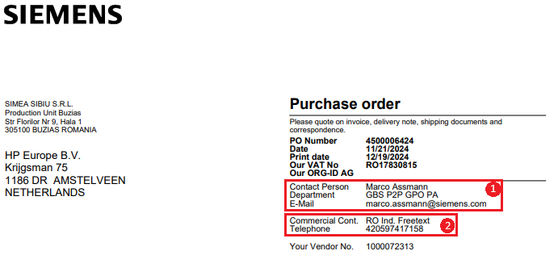

Background
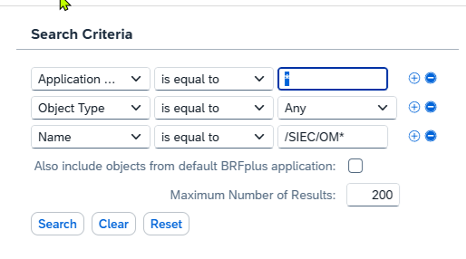
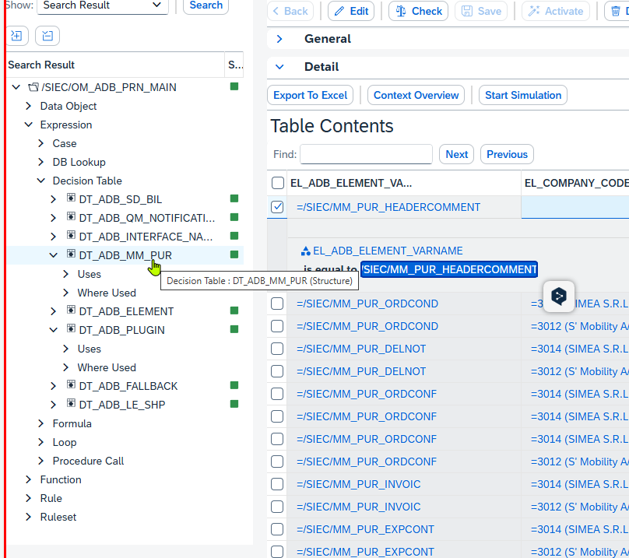
...
Please note that all dynamic text and graphic modules are managed via SAFF in the BRF+ application /SIEC/OM_ADB_PRN_MAIN.
/SIEC/ADB_PRN_FOOTER2 | 10 | X | X
/SIEC/ADB_PRN_FOOTER3 | 11 | X | X
/SIEC/ADB_PRN_FOOTER4 | 12 | X | X
/SIEC/ADB_PRN_FOOTER5 | 13 | X | X
/SIEC/ADB_PRN_FOOTER6 | 14 | X | X
/SIEC/MM_PUR_EXPCONT | 15 | X | X

RS_MMPUR_GET_ORGIDAG.
The EL_BU_ID_NUMBER is retrieved from decision table DT_ORGIDAG, ORGID for role BY
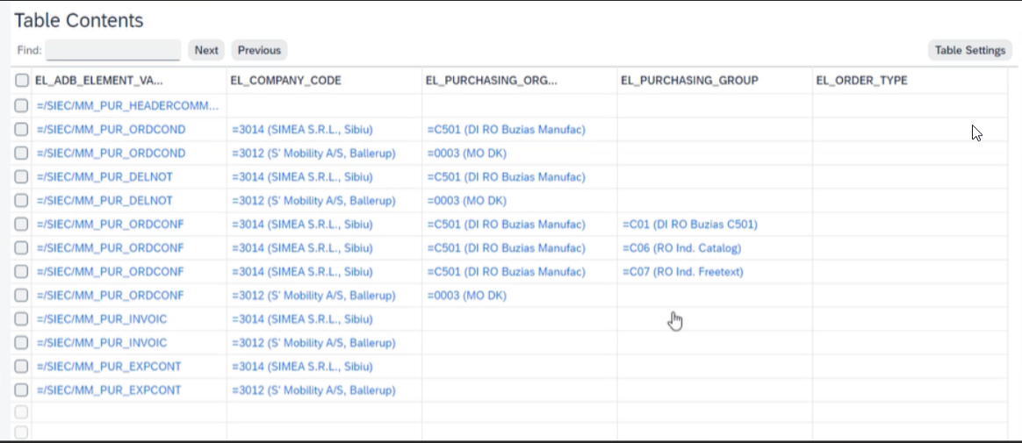

SX_TPL_P2P_PO_FORM_Technical-Documentation
TCode Smartforms -> Textbaustein / Sprache

Formularübersicht

Defect / Prod Incident
Tabelle im Transport
EDI komplett unabhängig -> Tabelle /AIF/T_MVMAPVALS

BRF+ Transaction -> Application /SIEC/OM_ADB_PRN_MAIN

1410 Plant address
CoCo | Plant | Maintained Plant Address | Correction needed? | Correction details (state field and value) | Sample PO | Print triggered? | EDI triggered and ok? | EDI error
3364 | CA00 | 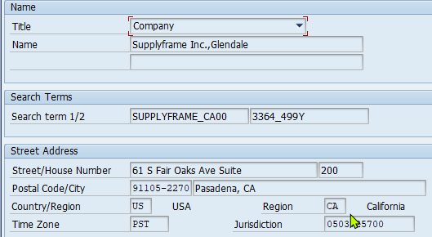 | YES (Done) | The legal name is “Supplyframe, Inc.”, not “Supplyframe, Inc.. Glendale”. The street address is "61 S Fair Oaks Ave, Suite 200" Marco: the "200" should be part of Street and "61" is actually the House number, see print screenshot | 4500106069 4500106653 | yes | yes, turned red (ORC ok - Region code issue) template changes - TR's requested already | 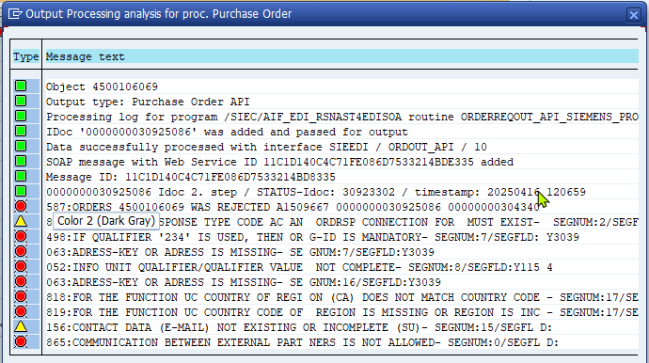
3008 | SW38 | 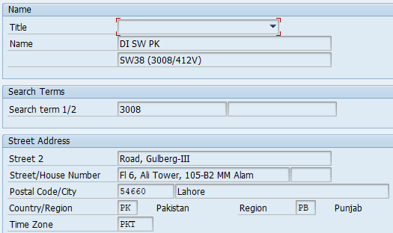 | YES (Done) | Name: Siemens Industry Software Private Limited | 4500106061 4500106538 | yes | yes, OK (2nd PO) | 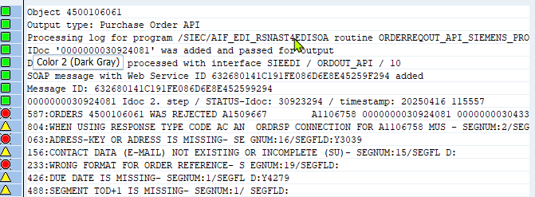
3009 | SW37 | 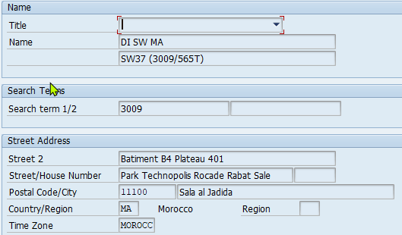 | YES (Done) | Name: Siemens Industry Software SARL Address: Technopolis Rabatshore Batiment B0 Plateau 401, Rocade Rabat-Salé MA-11100 Sala El Jadida | 4500106062 4500106539 | yes | yes, OK (2nd PO) | 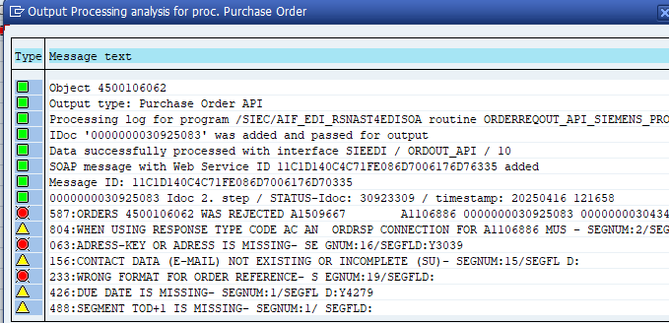
3010 | SW36 | 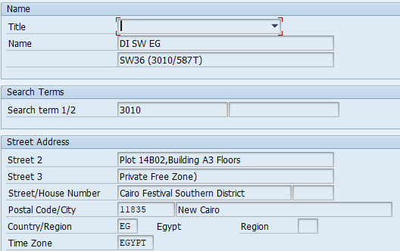 | YES (Done) | Name: Siemens Industry Software (a Limited Liability Company under the Private Free Zones Regime) | 4500106063 4500106540 | yes | yes, turned red (Depth structure missing) 8300033688: SX_XBT_RMG_GTD_FP2404_BF_6000136991 | 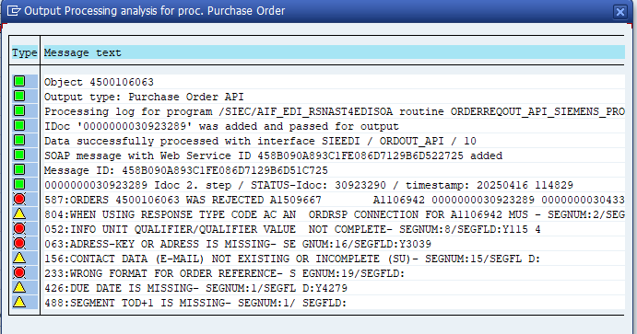 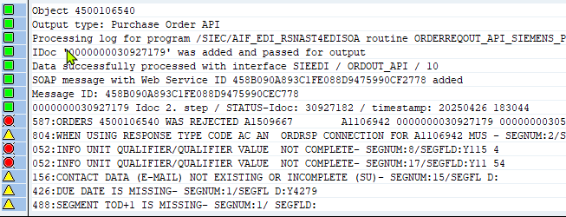
3011 | SW39 | 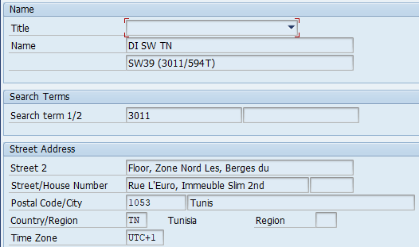 | YES (Done) | Name: Siemens Industry Software SARL Maple Leaf Street, Fahd Building, 5th floor , les Berges du Lac 2, 1053 - Tunis | 4500106064 4500106541 | yes | yes, OK (2nd PO) | 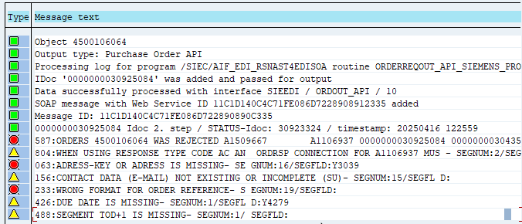
3012 | C400 | 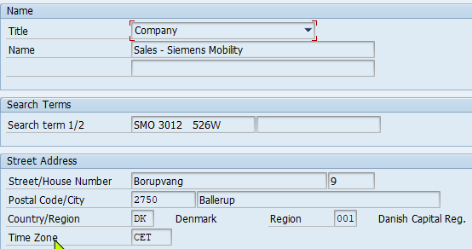 | YES (Done) | Name: Siemens Mobility A/S Marco: Title => empty Confirmed by Niels-Erik Høy - SMO DK | 4500106066 4500106394 | yes | yes, OK (2nd PO) | 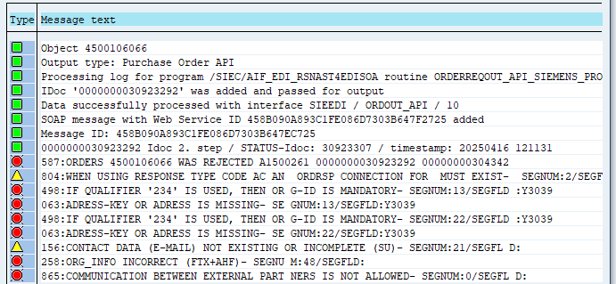 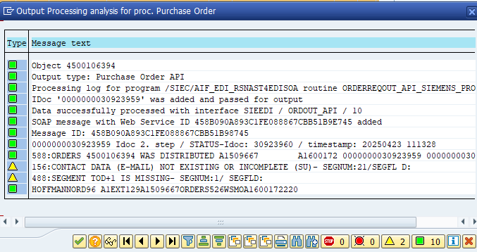
3014 | C501 | 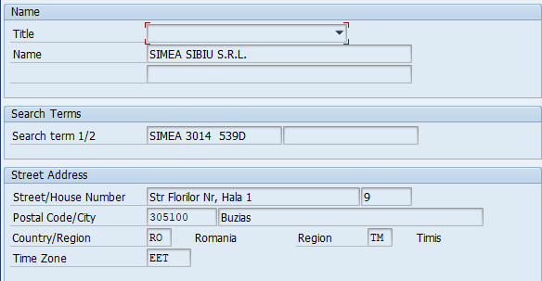 | YES (Done) | Adress correct - only to add in the search term C501 | 4500106068 | yes | yes, OK | n/a
3014 | C502 | 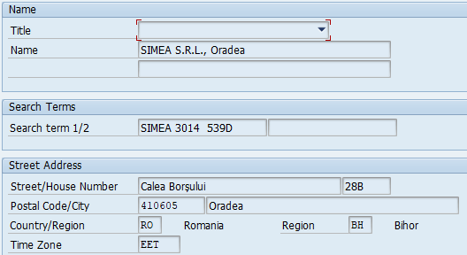 | YES (Done) | Marco: Address correct / only serach term - In search term to add plant C502 | 4500106084 | yes | yes, turned red - ORC will be updated in July 2025 (aligned) | 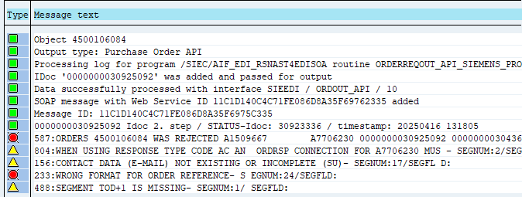
3014 | C503 | 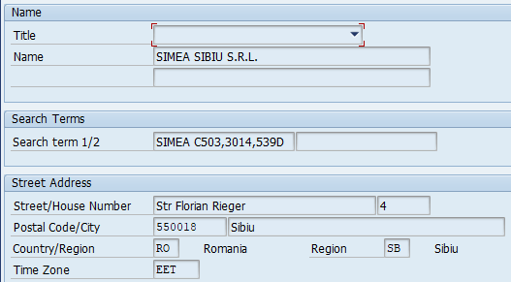 | NO |  | 4500106085 4500106658 | no | no (later, not relevant) | Form element /SIEC/ADB_PRN_PLANT is marked as mandatory, but was returned empty.
423B | AI00 | 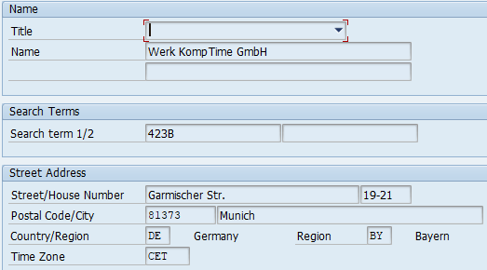 | YES (Done) | Title => empty KompTime GmbH Otto-Hahn-Ring 6 81739 Munich | 4500106070 4500106393 | yes | yes, OK (2nd PO) | 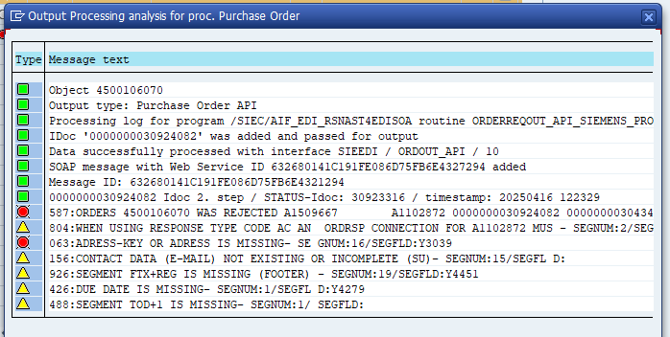 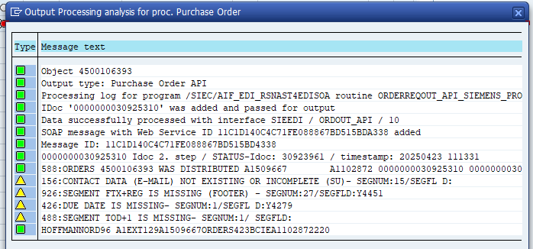
5017 | B700 | 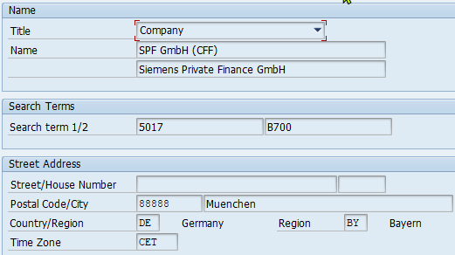 | YES (Done) | Title & Name 2 => empty Siemens Private Finance GmbH Otto-Hahn-Ring 6 81739 Munich | 4500106073 4500106623 | yes | yes, OK (2nd PO) | 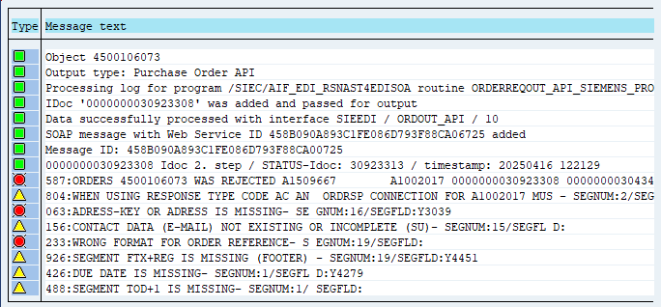 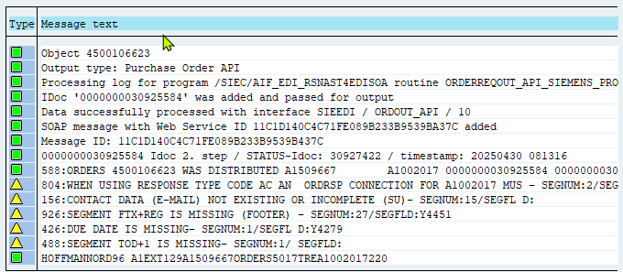
5034 | B800 | 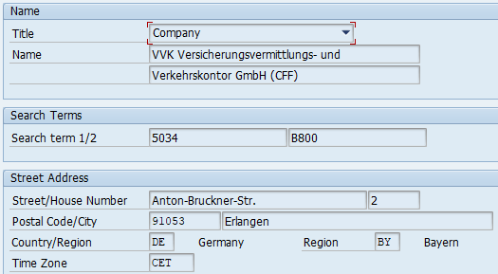 | YES (Done) | Title => empty Name: VVK Versicherungsvermittlungs- und Name 2: Verkehrskontor GmbH Otto-Hahn-Ring 6 81739 Munich | 4500106074 4500106624 | yes | yes, OK (2nd PO) | 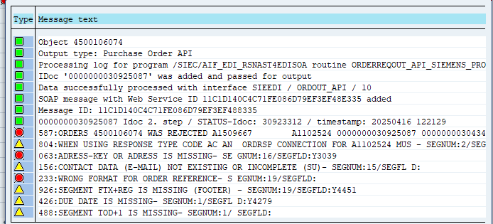 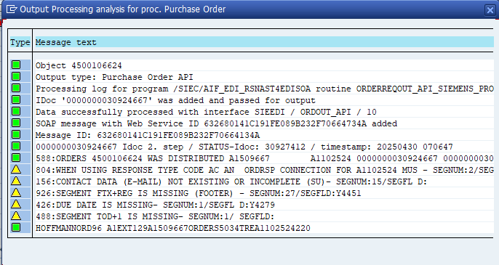
5067 | B600 | 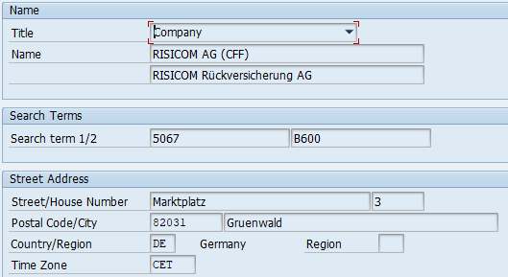 | YES (Done) | Title & Name 2 => empty RISICOM Rueckversicherung AG Marktplatz 3 82031 Gruenwald | 4500106076 4500106625 | yes | yes, OK (2nd PO) | 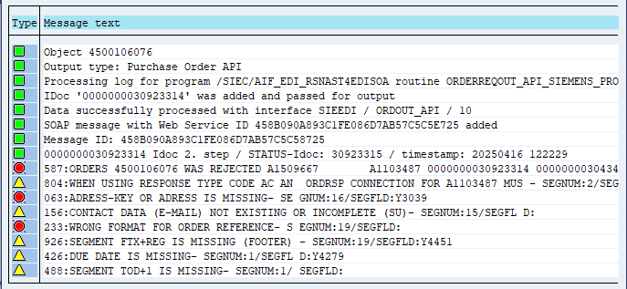 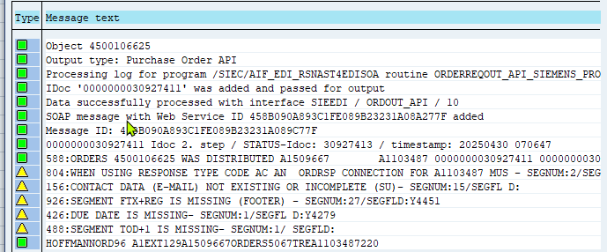
7018 | BA00 | 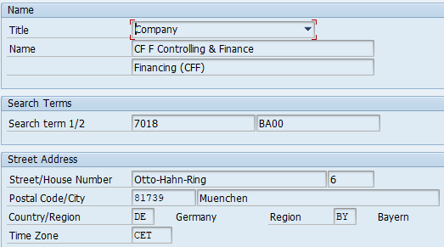 | YES (Done) | Title & Name 2 => empty Siemens AG Otto-Hahn-Ring 6 81739 Munich | 4500106080 4500106622 | yes | yes, OK (2nd PO) | 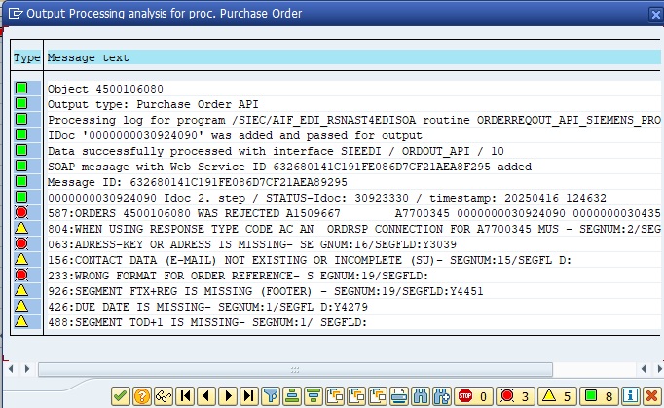 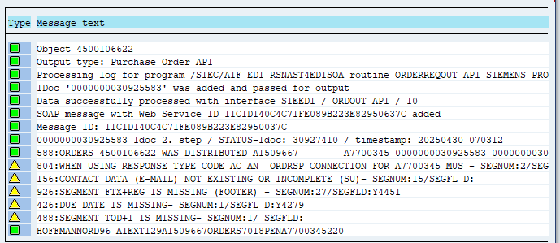
490C | B400 | 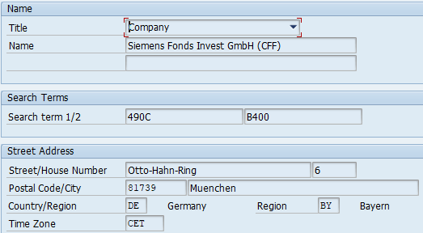 | YES (Done) | Title => empty Siemens Fonds Invest GmbH Otto-Hahn-Ring 6 81739 Munich | 4500106071 4500106657 | yes | yes, OK (2nd PO) | 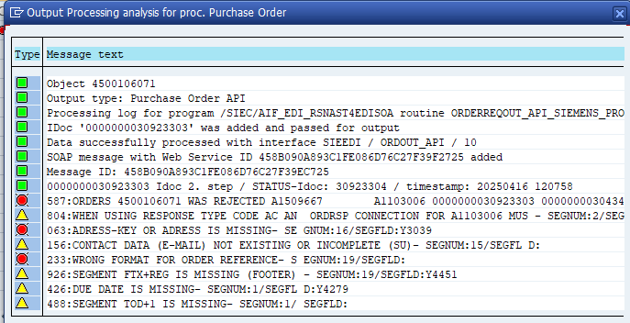 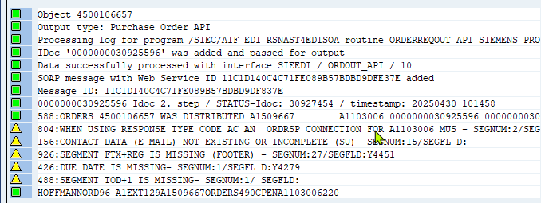
523K | BB00 | 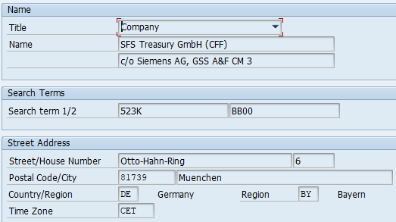 | NO | n/a any more | n/a | n/a | n/a | n/a
524K | AR00 | 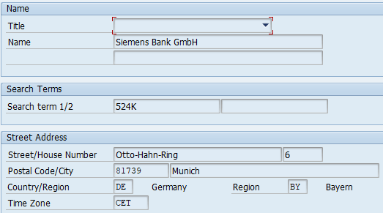 | NO |  | 4500106078 4500106654 4500106953 | yes | yes, OK (3nd PO) | 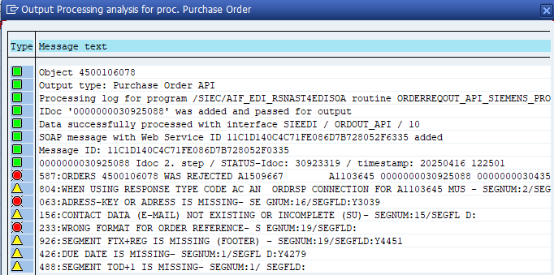
556P | AT00 | 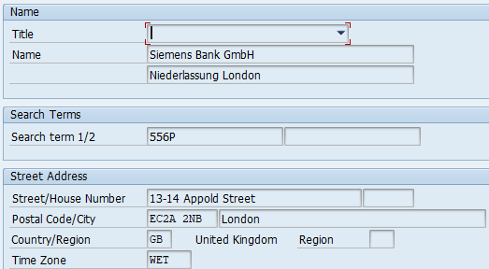 | YES (Done) | Title & Name 2 => empty Siemens Bank GmbH, London Branch 111 Old Broad Street EC2 1AP London | 4500106079 4500106655 4500106704 | yes | yes, OK (2nd try in 1st PO) | 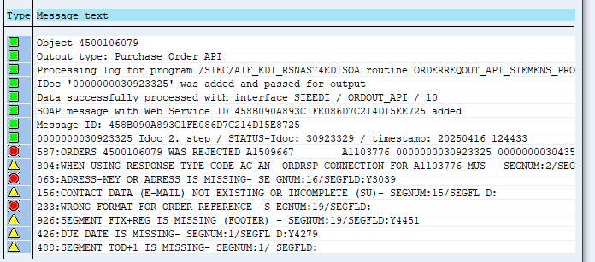 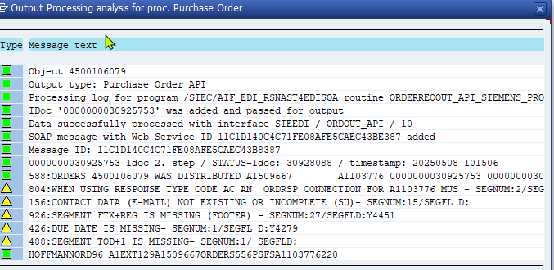

1420 Plant address
CoCo | Plant | Maintained Plant Address | Correction needed? | Correction details (state field and value) | Sample PO | Print triggered? | EDI triggered and ok?
3006 | BZ00 | 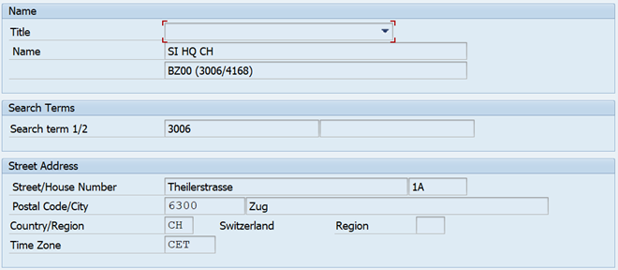
7040 | BP00 |  | yes | Title: "empty" Name: Siemens AG, Headquarter SI, ARE 7040 Street Address: Street/House Number: Siemenspromenade 10 Postal Code/City: 91058 Erlangen Country: DE Region: BY
3012 | C400 |  | no
3014 | C502 |  | No
3014 | C503 |  | No
3014 | C504 | 
5026 | A200 |  | Yes | Name: Siemens Financial Services GmbH
5089 | AP00 |  | Yes | Street: Otto-Hahn-Ring 6 Postal Code: 81739 City: Munich
524K | AR00 |  | No
556P | AT00 |  | No
3368 | CT00 | 
3368 | CT01 | 
3368 | CT02 | 
3368 | CT03 | 
3368 | CT04 | 
562K | AH00 |  | Yes | Name: Advanta Solutions GmbH
581C | AG00 |  | Yes | Remove title House number: 80-82
7998 | BY00 |  | Yes (acc. document "Name_CoCo_Plant.xls")
3371 | CE00 |  | Yes (acc. document "Name_CoCo_Plant.xls")
3372 | CF00 |  | Yes (acc. document "Name_CoCo_Plant.xls")
3373 | CG00 |  | Yes (acc. document "Name_CoCo_Plant.xls")
3374 | CH00 |  | Yes (acc. document "Name_CoCo_Plant.xls")
3375 | CI00 |  | Yes (acc. document "Name_CoCo_Plant.xls")
3376 | CJ00 |  | Yes (acc. document "Name_CoCo_Plant.xls")
3377 | CK00 |  | Yes (acc. document "Name_CoCo_Plant.xls")
3378 | CL00 |  | Yes (acc. document "Name_CoCo_Plant.xls")
3379 | CM00 |  | Yes (acc. document "Name_CoCo_Plant.xls")
3380 | CN00 |  | Yes (acc. document "Name_CoCo_Plant.xls")
3381 | CO00 |  | Yes (acc. document "Name_CoCo_Plant.xls")
3382 | CP00 |  | Yes (acc. document "Name_CoCo_Plant.xls")
3384 | CQ00 |  | Yes (acc. document "Name_CoCo_Plant.xls")
3385 | CR00 |  | Yes (acc. document "Name_CoCo_Plant.xls")
3386 | CS00 |  | Yes (acc. document "Name_CoCo_Plant.xls")
3008 | SW38 | 
3010 | SW36 | 
3364 | CA00 | 

